4월
 |  |  |  |  |  |  |  |  |  |  |  |  |  |  |  |  |  |  |  |  |  |  |  |  | sewage | 15N | 18O |  | manure | 15N | 18O |  | fertilizer | 15N | 18O |  | rain | 15N | 18O |  | soil | 15N | 18O
 |  |  |  |  |  |  |  |  |  |  |  |  |  |  |  |  |  |  |  |  |  |  |  |  | mean | 13.36 | 1.96 |  | mean | 19.79 | 5.30 |  | mean | 0.87 | 14.39 |  | mean | 1.71 | 45.81 |  | mean | 2.16 | 3.52
 |  |  |  |  |  |  |  |  |  |  |  |  |  |  |  |  |  |  |  |  |  |  |  |  | sd | 1.91 | 2.69 |  | sd | 3.26 | 4.03 |  | sd | 0.33 | 5.18 |  | sd | 1.56 | 5.73 |  | sd | 1.21 | 4.22

2024년 조사연구사업 4월 |  |  |  |  |  |  |  |  |  |  |  |  |  |  |  |  |  |  |  |  |  |  |  |  | 분별작용 고려 안함
 |  |  |  |  |  |  |  |  |  |  |  |  |  |  |  |  |  |  |  |  |  |  |  |  |  |  |  |  |  |  |  | run="normal" |  | 모델 수렴도 확보
No | 하천명 | 지류명 | 조사지점 | 채수일시 |  | 현장측정결과 |  |  |  |  | 수질항목 분석결과 |  |  |  |  |  |  |  |  |  |  |  |  | Memo | Result_EMMTE (%) |  |  |  |  | 100 |  | Result_MixSIAR (%) |  |  |  |  | 100 |  | Result_ML Ensemble (%) |  |  |  |  | 100 | Result_AI Ensemble (%) |  |  |  |  | 100
 |  |  |  | 채수일 | 채수시각 | 날씨 | 수온 | pH | DO | EC | DTN | DON | NH4-N | NO3-N | NO2-N | DOC | DTP | PO4-P | Cl- | 15N | 18O | B | 11B |  | sewage | manure | fertilizer | rain | soil | TOTAL |  | sewage | manure | fertilizer | rain | soil | TOTAL |  | sewage | manure | fertilizer | rain | soil | TOTAL | sewage | manure | fertilizer | rain | soil | TOTAL
1 | 광주천 | 광주천 | 용산교 | 2024-04-12 | 9:45:00 | 맑음 | 13.40 | 7.66 | 11.37 | 200.10 | 1.56 |  | 0.03 | 1.53 | n.a | 1.20 | 0.02 | 0.02 | 21.93 | 6.79 | 2.90 | n/a | 6.81 |  | 47.21 | 1.27 | 1.79 | 0.39 | 49.34 | 100.00 |  | 41.70 | 12.10 | 11.20 | 1.60 | 33.40 | 100.00 |  | 25.06 | 12.77 | 18.61 | 2.39 | 41.17 | 100.00 | 25.52 | 12.29 | 14.71 | 2.53 | 44.95 | 100.00
2 | 광주천 | 광주천 | 제2광천교 | 2024-04-12 | 10:30:00 | 맑음 | 17.90 | 7.63 | 10.66 | 381.00 | 5.13 |  | 0.82 | 3.81 | 0.76 | 3.40 | 0.04 | 0.03 | 48.55 | 10.94 | 0.19 | 91.90 | 11.53 |  | 91.74 | 1.62 | 0.76 | 0.14 | 5.74 | 100.00 |  | 53.90 | 14.40 | 7.70 | 1.30 | 22.70 | 100.00 |  | 51.11 | 17.64 | 8.44 | 3.95 | 18.86 | 100.00 | 45.10 | 20.27 | 8.14 | 1.63 | 24.86 | 100.00
3 | 광주천 | 광주천 | 유촌교 | 2024-04-12 | 10:50:00 | 맑음 | 19.10 | 7.58 | 9.67 | 357.00 | 4.35 |  | 0.90 | 2.98 | 0.57 | 3.50 | 0.08 | 0.07 | 42.67 | 10.09 | 1.50 | 25.30 | 11.84 |  | 82.54 | 2.27 | 0.71 | 0.51 | 13.97 | 100.00 |  | 49.70 | 14.00 | 8.50 | 1.40 | 26.40 | 100.00 |  | 33.98 | 25.91 | 10.01 | 4.00 | 26.10 | 100.00 | 40.85 | 19.32 | 9.97 | 2.10 | 27.76 | 100.00
4 | 광주천 | 광주천 | 치평교 | 2024-04-12 | 11:10:00 | 맑음 | 20.40 | 7.35 | 9.00 | 348.00 | 3.90 |  | 0.78 | 2.65 | 0.51 | 3.50 | 0.06 | 0.05 | 41.23 | 10.63 | 2.19 | 19.90 | 12.30 |  | 77.12 | 5.28 | 1.25 | 0.17 | 16.18 | 100.00 |  | 51.50 | 14.60 | 8.80 | 1.50 | 23.60 | 100.00 |  | 49.76 | 18.22 | 9.97 | 3.45 | 18.60 | 100.00 | 41.83 | 22.03 | 10.19 | 2.44 | 23.51 | 100.00
5 | 장성천 | 장성천 | 해등교 | 2024-04-12 | 15:00:00 | 맑음 | 23.30 | 8.59 | 9.51 | 167.40 | 1.53 |  | 0.03 | 1.36 | n.a | 2.50 | 0.03 | 0.01 | 13.47 | 5.58 | 6.49 | 8.20 | 15.39 |  | 22.22 | 7.15 | 19.08 | 2.67 | 48.88 | 100.00 |  | 27.80 | 9.00 | 17.50 | 2.20 | 43.50 | 100.00 |  | 18.84 | 10.39 | 25.43 | 5.16 | 40.18 | 100.00 | 19.43 | 10.78 | 24.08 | 4.95 | 40.76 | 100.00
6 | 장성천 | 장성천 | 장성교 | 2024-04-12 | 15:20:00 | 맑음 | 20.50 | 7.61 | 10.02 | 279.00 | 2.89 |  | 0.13 | 2.36 | 0.04 | 3.80 | 0.14 | 0.13 | 24.61 | 6.75 | 7.60 | 14.70 | 11.91 |  | 25.10 | 12.01 | 25.47 | 3.51 | 33.91 | 100.00 |  | 31.80 | 10.90 | 16.40 | 2.50 | 38.40 | 100.00 |  | 22.73 | 13.85 | 24.29 | 6.15 | 32.98 | 100.00 | 23.56 | 14.87 | 22.75 | 6.24 | 32.58 | 100.00
7 | 장성천 | 장성천 | 구석현교 | 2024-04-11 | 15:20:00 | 맑음 | 17.5 | 7.4 | 9.9 | 267 | 3.02 |  | 0.19 | 2.44 | 0.08 | 4.30 | 0.25 | 0.25 | 21.66 | 8.21 | 5.56 | 19.20 | 10.01 |  | 33.42 | 14.45 | 13.22 | 2.08 | 36.83 | 100.00 |  | 39.50 | 12.80 | 12.80 | 2.00 | 32.90 | 100.00 |  | 27.33 | 19.30 | 24.38 | 3.07 | 25.92 | 100.00 | 30.26 | 18.34 | 16.53 | 4.44 | 30.43 | 100.00
8 | 장성천 | 감정천 | 복암제(새마을교) | 2024-04-11 | 15:40:00 | 맑음 | 15.2 | 7.2 | 8.6 | 447 | 10.59 |  | 7.58 | 0.98 | 0.09 | 13.80 | 4.49 | 4.45 | 28.87 | 1.58 | -0.43 | 29.50 | 10.35 |  | 85.42 | 1.94 | 0.77 | 0.22 | 11.65 | 100.00 |  | 13.70 | 4.90 | 13.60 | 1.20 | 66.60 | 100.00 |  | 7.35 | 5.09 | 17.39 | 5.77 | 64.40 | 100.00 | 3.49 | 1.55 | 14.17 | 0.97 | 79.82 | 100.00
9 | 장성천 | 감정천 | 학산교 | 2024-04-11 | 15:25:00 | 맑음 | 17.6 | 8.1 | 12.5 | 306 | 5.15 |  | 0.44 | 3.81 | 0.37 | 8.30 | 1.30 | 1.29 | 22.83 | 12.48 | 2.62 | n/a | 12.08 |  | 81.95 | 7.43 | 1.26 | 0.44 | 8.92 | 100.00 |  | 54.60 | 18.10 | 7.30 | 1.40 | 18.60 | 100.00 |  | 40.12 | 31.67 | 8.63 | 4.08 | 15.50 | 100.00 | 44.16 | 29.53 | 8.67 | 2.67 | 14.97 | 100.00
10 | 지석천 | 지석천 | 지석교 | 2024-04-12 | 13:25:00 | 맑음 | 20.1 | 9.4 | 13.8 | 160 | 1.54 |  | 0.06 | 1.35 | n.a | 2.40 | 0.02 | 0.01 | 10.19 | 8.51 | 8.32 | 8.70 | 13.33 |  | 23.50 | 22.97 | 22.78 | 5.41 | 25.34 | 100.00 |  | 38.20 | 14.10 | 14.00 | 2.70 | 31.00 | 100.00 |  | 27.94 | 19.57 | 20.25 | 8.65 | 23.59 | 100.00 | 27.77 | 21.27 | 19.48 | 7.37 | 24.11 | 100.00
11 | 지석천 | 지석천 | 덕례교 인근 | 2024-04-12 | 14:30:00 | 맑음 | 18.8 | 7.9 | 10.2 | 193 | 2.17 |  | 0.02 | 2.07 | n.a | 2.00 | 0.05 | 0.04 | 12.83 | 8.24 | 6.51 | 11.60 | 13.55 |  | 28.89 | 17.87 | 18.49 | 2.71 | 32.04 | 100.00 |  | 38.70 | 13.30 | 13.60 | 2.30 | 32.10 | 100.00 |  | 25.83 | 18.63 | 19.15 | 4.65 | 31.74 | 100.00 | 29.28 | 19.16 | 17.78 | 5.28 | 28.50 | 100.00
12 | 지석천 | 지석천 | 신가교 | 2024-04-12 | 14:40:00 | 맑음 | 20.6 | 8.5 | 11.2 | 200 | 2.48 |  | 0.04 | 2.35 | n.a | 2.10 | 0.05 | 0.05 | 14.25 | 8.62 | 5.83 | 11.20 | 14.54 |  | 29.59 | 18.90 | 13.12 | 2.39 | 36.00 | 100.00 |  | 40.70 | 13.50 | 12.70 | 2.00 | 31.10 | 100.00 |  | 29.24 | 19.25 | 20.95 | 3.77 | 26.79 | 100.00 | 31.16 | 19.69 | 16.36 | 4.71 | 28.08 | 100.00
13 | 지석천 | 구치천 | 상류(새마을교) | 2024-04-12 | 14:15:00 | 맑음 | 20.0 | 7.9 | 10.9 | 264 | 3.73 |  | 0.25 | 3.37 | 0.07 | 2.20 | 0.11 | 0.11 | 20.96 | 9.13 | 4.09 | 9.30 | 15.70 |  | 38.64 | 15.11 | 4.46 | 1.06 | 40.73 | 100.00 |  | 44.20 | 13.60 | 10.80 | 1.70 | 29.70 | 100.00 |  | 35.73 | 19.44 | 14.17 | 4.11 | 26.55 | 100.00 | 34.76 | 19.45 | 13.66 | 3.43 | 28.70 | 100.00
14 | 지석천 | 대촌천 | 새마을교 | 2024-04-12 | 14:05:00 | 맑음 | 21.3 | 7.6 | 10.2 | 330 | 3.22 |  | 0.49 | 2.41 | 0.20 | 2.80 | 0.07 | 0.07 | 37.78 | 8.94 | 4.27 | 16.50 | 12.61 |  | 33.48 | 17.69 | 4.32 | 1.25 | 43.26 | 100.00 |  | 42.80 | 13.80 | 11.30 | 1.80 | 30.30 | 100.00 |  | 29.99 | 20.41 | 16.07 | 3.30 | 30.23 | 100.00 | 33.95 | 19.13 | 14.07 | 3.53 | 29.32 | 100.00
15 | 지석천 | 구치천 | 새마을교 | 2024-04-12 | 14:00:00 | 맑음 | 19.2 | 8.2 | 10.4 | 265 | 3.00 |  | 0.08 | 2.86 | 0.00 | 2.40 | 0.07 | 0.07 | 20.98 | 10.39 | 5.64 | 12.40 | 16.47 |  | 29.81 | 28.55 | 9.98 | 2.41 | 29.25 | 100.00 |  | 47.10 | 16.10 | 10.30 | 1.90 | 24.60 | 100.00 |  | 38.81 | 22.19 | 14.31 | 5.40 | 19.29 | 100.00 | 36.01 | 25.95 | 13.70 | 4.80 | 19.54 | 100.00
16 | 영산천 | 영산천 | 연포교 | 2024-04-12 | 14:35:00 | 맑음 | 16.7 | 7.7 | 9.7 | 280 | 4.04 |  | 0.12 | 3.64 | 0.07 | 3.70 | 0.08 | 0.07 | 20.66 | 7.92 | 4.59 | 12.10 | 13.01 |  | 32.55 | 12.34 | 7.58 | 1.28 | 46.25 | 100.00 |  | 39.10 | 12.20 | 12.40 | 1.80 | 34.50 | 100.00 |  | 28.43 | 17.72 | 20.95 | 3.77 | 29.13 | 100.00 | 30.35 | 16.79 | 15.58 | 3.65 | 33.63 | 100.00
17 | 영산천 | 영산천 | 신천교 | 2024-04-11 | 13:30:00 | 맑음 | 20.0 | 7.6 | 9.9 | 372 | 4.71 |  | 0.13 | 4.39 | 0.06 | 3.70 | 0.08 | 0.08 | 42.09 | 11.24 | 5.97 | 17.30 | 11.33 |  | 30.99 | 32.40 | 10.52 | 2.91 | 23.18 | 100.00 |  | 48.70 | 17.90 | 9.40 | 2.00 | 22.00 | 100.00 |  | 32.45 | 29.32 | 13.43 | 7.03 | 17.77 | 100.00 | 36.99 | 29.28 | 12.63 | 5.14 | 15.96 | 100.00
18 | 영산천 | 영산천 | 영산강자전거길 | 2024-04-11 | 15:05:00 | 맑음 | 18.4 | 7.2 | 8.8 | 393 | 5.10 |  | 0.37 | 4.44 | 0.15 | 4.00 | 0.06 | 0.05 | 46.20 | 11.50 | 5.45 | 19.10 | 11.44 |  | 31.91 | 33.02 | 7.49 | 2.44 | 25.14 | 100.00 |  | 50.30 | 17.90 | 9.30 | 1.80 | 20.70 | 100.00 |  | 38.69 | 28.01 | 13.38 | 5.97 | 13.95 | 100.00 | 38.17 | 29.64 | 11.89 | 4.67 | 15.63 | 100.00
19 | 영산천 | 월산천 | 죽촌교 | 2024-04-11 | 13:35:00 | 맑음 | 20.4 | 7.2 | 9.9 | 427 | 4.47 |  | 0.27 | 3.91 | 0.08 | 3.90 | 0.02 | 0.01 | 64.49 | 12.27 | 6.11 | 20.20 | 10.40 |  | 31.52 | 37.81 | 9.50 | 3.30 | 17.87 | 100.00 |  | 51.10 | 19.60 | 8.40 | 1.80 | 19.10 | 100.00 |  | 27.43 | 38.62 | 12.18 | 6.35 | 15.42 | 100.00 | 36.40 | 33.29 | 11.42 | 5.13 | 13.76 | 100.00
20 | 영산천 | 월산천 | 춘정교 | 2024-04-11 | 13:45:00 | 맑음 | 17.7 | 8.5 | 13.2 | 488 | 5.17 |  | 0.06 | 4.97 | 0.13 | 2.90 | 0.05 | 0.02 | 53.24 | 10.25 | 7.37 | 23.40 | 10.85 |  | 27.09 | 29.73 | 16.27 | 4.71 | 22.20 | 100.00 |  | 45.20 | 16.90 | 11.30 | 2.10 | 24.50 | 100.00 |  | 33.49 | 25.55 | 14.87 | 7.25 | 18.84 | 100.00 | 33.01 | 27.17 | 15.32 | 6.55 | 17.95 | 100.00
21 | 만봉천 | 만봉천 | 만봉1교 | 2024-04-11 | 10:35:00 | 맑음 | 14.7 | 7.6 | 10.1 | 195 | 1.58 |  | 0.04 | 1.50 | n.a | 1.70 | 0.01 | 0.00 | 11.16 | 4.84 | 5.72 | 8.70 | 14.99 |  | 8.72 | 10.86 | 12.62 | 1.60 | 66.20 | 100.00 |  | 25.10 | 8.20 | 16.90 | 2.00 | 47.80 | 100.00 |  | 12.13 | 9.91 | 27.64 | 3.98 | 46.34 | 100.00 | 15.08 | 8.06 | 24.43 | 4.26 | 48.17 | 100.00
22 | 만봉천 | 만봉천 | 송죽교 | 2024-04-11 | 11:05:00 | 맑음 | 17.3 | 7.3 | 9.5 | 232 | 1.99 |  | 0.04 | 1.84 | n.a | 2.70 | 0.05 | 0.05 | 17.23 | 7.46 | 3.75 | 11.30 | 13.04 |  | 44.57 | 2.72 | 3.46 | 1.29 | 47.96 | 100.00 |  | 37.40 | 11.00 | 12.70 | 1.60 | 37.30 | 100.00 |  | 33.20 | 13.04 | 16.58 | 3.72 | 33.46 | 100.00 | 28.95 | 14.84 | 15.01 | 3.06 | 38.14 | 100.00
23 | 만봉천 | 만봉천 | 새마을교 | 2024-04-11 | 11:25:00 | 맑음 | 17.8 | 7.5 | 10.7 | 237 | 2.11 |  | 0.06 | 1.94 | n.a | 2.80 | 0.05 | 0.04 | 18.68 | 7.95 | 4.35 | 12.10 | 13.07 |  | 36.69 | 10.12 | 8.18 | 0.82 | 44.19 | 100.00 |  | 39.30 | 12.20 | 12.40 | 1.90 | 34.20 | 100.00 |  | 28.36 | 17.65 | 22.47 | 3.03 | 28.49 | 100.00 | 30.67 | 16.66 | 15.22 | 3.49 | 33.96 | 100.00
24 | 만봉천 | 만봉천 | 양곡교 | 2024-04-11 | 11:45:00 | 맑음 | 16.9 | 7.3 | 8.8 | 248 | 2.17 |  | 0.07 | 1.96 | n.a | 2.70 | 0.04 | 0.03 | 18.95 | 8.21 | 4.57 | 13.40 | 12.93 |  | 35.20 | 12.59 | 6.95 | 1.43 | 43.83 | 100.00 |  | 39.80 | 12.50 | 12.40 | 1.90 | 33.40 | 100.00 |  | 31.15 | 17.93 | 20.47 | 3.27 | 27.18 | 100.00 | 31.32 | 17.50 | 15.23 | 3.67 | 32.28 | 100.00

 |  |  |  |  |  |  |  |  |  |  |  |  |  |  |  |  |  |  |  |  |  |  |  |  |  |  |  | MixSIAR(베이지안 확률통계 이론 기반) : 자연적 변동성 반영(STD 포함)
No | 하천명 | 지류명 | 조사지점 | 채수일시 |  | 현장측정결과 |  |  |  |  | 수질항목 분석결과 |  |  |  |  |  |  |  |  |  |  |  |  | Memo | Result_MixSIAR (%) |  |  |  |  | 100 |  | Result_MixSIAR (STD)
 |  |  |  | 채수일 | 채수시각 | 날씨 | 수온 | pH | DO | EC | DTN | DON | NH4-N | NO3-N | NO2-N | DOC | DTP | PO4-P | Cl- | 15N | 18O | B | 11B |  | sewage | manure | fertilizer | rain | soil | TOTAL |  | sewage | manure | fertilizer | rain | soil
1 | 광주천 | 광주천 | 용산교 | 2024-04-12 | 9:45:00 | 맑음 | 13.40 | 7.66 | 11.37 | 200.10 | 1.56 |  | 0.03 | 1.53 | n.a | 1.20 | 0.02 | 0.02 | 21.93 | 6.79 | 2.90 | n/a | 6.81 |  | 41.70 | 12.10 | 11.20 | 1.60 | 33.40 | 100.00 |  | 0.122 | 0.069 | 0.078 | 0.014 | 0.112
2 | 광주천 | 광주천 | 제2광천교 | 2024-04-12 | 10:30:00 | 맑음 | 17.90 | 7.63 | 10.66 | 381.00 | 5.13 |  | 0.82 | 3.81 | 0.76 | 3.40 | 0.04 | 0.03 | 48.55 | 10.94 | 0.19 | 91.90 | 11.53 |  | 53.90 | 14.40 | 7.70 | 1.30 | 22.70 | 100.00 |  | 0.228 | 0.145 | 0.081 | 0.018 | 0.150
3 | 광주천 | 광주천 | 유촌교 | 2024-04-12 | 10:50:00 | 맑음 | 19.10 | 7.58 | 9.67 | 357.00 | 4.35 |  | 0.90 | 2.98 | 0.57 | 3.50 | 0.08 | 0.07 | 42.67 | 10.09 | 1.50 | 25.30 | 11.84 |  | 49.70 | 14.00 | 8.50 | 1.40 | 26.40 | 100.00 |  | 0.217 | 0.134 | 0.085 | 0.019 | 0.163
4 | 광주천 | 광주천 | 치평교 | 2024-04-12 | 11:10:00 | 맑음 | 20.40 | 7.35 | 9.00 | 348.00 | 3.90 |  | 0.78 | 2.65 | 0.51 | 3.50 | 0.06 | 0.05 | 41.23 | 10.63 | 2.19 | 19.90 | 12.30 |  | 51.50 | 14.60 | 8.80 | 1.50 | 23.60 | 100.00 |  | 0.214 | 0.136 | 0.086 | 0.020 | 0.147
5 | 장성천 | 장성천 | 해등교 | 2024-04-12 | 15:00:00 | 맑음 | 23.30 | 8.59 | 9.51 | 167.40 | 1.53 |  | 0.03 | 1.36 | n.a | 2.50 | 0.03 | 0.01 | 13.47 | 5.58 | 6.49 | 8.20 | 15.39 |  | 27.80 | 9.00 | 17.50 | 2.20 | 43.50 | 100.00 |  | 0.167 | 0.077 | 0.170 | 0.034 | 0.218
6 | 장성천 | 장성천 | 장성교 | 2024-04-12 | 15:20:00 | 맑음 | 20.50 | 7.61 | 10.02 | 279.00 | 2.89 |  | 0.13 | 2.36 | 0.04 | 3.80 | 0.14 | 0.13 | 24.61 | 6.75 | 7.60 | 14.70 | 11.91 |  | 31.80 | 10.90 | 16.40 | 2.50 | 38.40 | 100.00 |  | 0.177 | 0.094 | 0.156 | 0.037 | 0.204
7 | 장성천 | 장성천 | 구석현교 | 2024-04-11 | 15:20:00 | 맑음 | 17.5 | 7.4 | 9.9 | 267 | 3.02 |  | 0.19 | 2.44 | 0.08 | 4.30 | 0.25 | 0.25 | 21.66 | 8.21 | 5.56 | 19.20 | 10.01 |  | 39.50 | 12.80 | 12.80 | 2.00 | 32.90 | 100.00 |  | 0.200 | 0.110 | 0.121 | 0.028 | 0.184
8 | 장성천 | 감정천 | 복암제(새마을교) | 2024-04-11 | 15:40:00 | 맑음 | 15.2 | 7.2 | 8.6 | 447 | 10.59 |  | 7.58 | 0.98 | 0.09 | 13.80 | 4.49 | 4.45 | 28.87 | 1.58 | -0.43 | 29.50 | 10.35 |  | 13.70 | 4.90 | 13.60 | 1.20 | 66.60 | 100.00 |  | 0.114 | 0.044 | 0.202 | 0.024 | 0.227
9 | 장성천 | 감정천 | 학산교 | 2024-04-11 | 15:25:00 | 맑음 | 17.6 | 8.1 | 12.5 | 306 | 5.15 |  | 0.44 | 3.81 | 0.37 | 8.30 | 1.30 | 1.29 | 22.83 | 12.48 | 2.62 | n/a | 12.08 |  | 54.60 | 18.10 | 7.30 | 1.40 | 18.60 | 100.00 |  | 0.228 | 0.167 | 0.067 | 0.020 | 0.120
10 | 지석천 | 지석천 | 지석교 | 2024-04-12 | 13:25:00 | 맑음 | 20.1 | 9.4 | 13.8 | 160 | 1.54 |  | 0.06 | 1.35 | n.a | 2.40 | 0.02 | 0.01 | 10.19 | 8.51 | 8.32 | 8.70 | 13.33 |  | 38.20 | 14.10 | 14.00 | 2.70 | 31.00 | 100.00 |  | 0.195 | 0.120 | 0.127 | 0.038 | 0.180
11 | 지석천 | 지석천 | 덕례교 인근 | 2024-04-12 | 14:30:00 | 맑음 | 18.8 | 7.9 | 10.2 | 193 | 2.17 |  | 0.02 | 2.07 | n.a | 2.00 | 0.05 | 0.04 | 12.83 | 8.24 | 6.51 | 11.60 | 13.55 |  | 38.70 | 13.30 | 13.60 | 2.30 | 32.10 | 100.00 |  | 0.193 | 0.117 | 0.124 | 0.032 | 0.179
12 | 지석천 | 지석천 | 신가교 | 2024-04-12 | 14:40:00 | 맑음 | 20.6 | 8.5 | 11.2 | 200 | 2.48 |  | 0.04 | 2.35 | n.a | 2.10 | 0.05 | 0.05 | 14.25 | 8.62 | 5.83 | 11.20 | 14.54 |  | 40.70 | 13.50 | 12.70 | 2.00 | 31.10 | 100.00 |  | 0.201 | 0.118 | 0.118 | 0.028 | 0.176
13 | 지석천 | 구치천 | 상류(새마을교) | 2024-04-12 | 14:15:00 | 맑음 | 20.0 | 7.9 | 10.9 | 264 | 3.73 |  | 0.25 | 3.37 | 0.07 | 2.20 | 0.11 | 0.11 | 20.96 | 9.13 | 4.09 | 9.30 | 15.70 |  | 44.20 | 13.60 | 10.80 | 1.70 | 29.70 | 100.00 |  | 0.209 | 0.122 | 0.104 | 0.024 | 0.171
14 | 지석천 | 대촌천 | 새마을교 | 2024-04-12 | 14:05:00 | 맑음 | 21.3 | 7.6 | 10.2 | 330 | 3.22 |  | 0.49 | 2.41 | 0.20 | 2.80 | 0.07 | 0.07 | 37.78 | 8.94 | 4.27 | 16.50 | 12.61 |  | 42.80 | 13.80 | 11.30 | 1.80 | 30.30 | 100.00 |  | 0.205 | 0.121 | 0.107 | 0.026 | 0.173
15 | 지석천 | 구치천 | 새마을교 | 2024-04-12 | 14:00:00 | 맑음 | 19.2 | 8.2 | 10.4 | 265 | 3.00 |  | 0.08 | 2.86 | 0.00 | 2.40 | 0.07 | 0.07 | 20.98 | 10.39 | 5.64 | 12.40 | 16.47 |  | 47.10 | 16.10 | 10.30 | 1.90 | 24.60 | 100.00 |  | 0.216 | 0.141 | 0.095 | 0.027 | 0.153
16 | 영산천 | 영산천 | 연포교 | 2024-04-12 | 14:35:00 | 맑음 | 16.7 | 7.7 | 9.7 | 280 | 4.04 |  | 0.12 | 3.64 | 0.07 | 3.70 | 0.08 | 0.07 | 20.66 | 7.92 | 4.59 | 12.10 | 13.01 |  | 39.10 | 12.20 | 12.40 | 1.80 | 34.50 | 100.00 |  | 0.197 | 0.106 | 0.122 | 0.026 | 0.187
17 | 영산천 | 영산천 | 신천교 | 2024-04-11 | 13:30:00 | 맑음 | 20.0 | 7.6 | 9.9 | 372 | 4.71 |  | 0.13 | 4.39 | 0.06 | 3.70 | 0.08 | 0.08 | 42.09 | 11.24 | 5.97 | 17.30 | 11.33 |  | 48.70 | 17.90 | 9.40 | 2.00 | 22.00 | 100.00 |  | 0.222 | 0.157 | 0.090 | 0.030 | 0.142
18 | 영산천 | 영산천 | 영산강자전거길 | 2024-04-11 | 15:05:00 | 맑음 | 18.4 | 7.2 | 8.8 | 393 | 5.10 |  | 0.37 | 4.44 | 0.15 | 4.00 | 0.06 | 0.05 | 46.20 | 11.50 | 5.45 | 19.10 | 11.44 |  | 50.30 | 17.90 | 9.30 | 1.80 | 20.70 | 100.00 |  | 0.225 | 0.160 | 0.085 | 0.026 | 0.134
19 | 영산천 | 월산천 | 죽촌교 | 2024-04-11 | 13:35:00 | 맑음 | 20.4 | 7.2 | 9.9 | 427 | 4.47 |  | 0.27 | 3.91 | 0.08 | 3.90 | 0.02 | 0.01 | 64.49 | 12.27 | 6.11 | 20.20 | 10.40 |  | 51.10 | 19.60 | 8.40 | 1.80 | 19.10 | 100.00 |  | 0.229 | 0.167 | 0.078 | 0.026 | 0.125
20 | 영산천 | 월산천 | 춘정교 | 2024-04-11 | 13:45:00 | 맑음 | 17.7 | 8.5 | 13.2 | 488 | 5.17 |  | 0.06 | 4.97 | 0.13 | 2.90 | 0.05 | 0.02 | 53.24 | 10.25 | 7.37 | 23.40 | 10.85 |  | 45.20 | 16.90 | 11.30 | 2.10 | 24.50 | 100.00 |  | 0.216 | 0.146 | 0.103 | 0.030 | 0.154
21 | 만봉천 | 만봉천 | 만봉1교 | 2024-04-11 | 10:35:00 | 맑음 | 14.7 | 7.6 | 10.1 | 195 | 1.58 |  | 0.04 | 1.50 | n.a | 1.70 | 0.01 | 0.00 | 11.16 | 4.84 | 5.72 | 8.70 | 14.99 |  | 25.10 | 8.20 | 16.90 | 2.00 | 47.80 | 100.00 |  | 0.160 | 0.072 | 0.177 | 0.031 | 0.223
22 | 만봉천 | 만봉천 | 송죽교 | 2024-04-11 | 11:05:00 | 맑음 | 17.3 | 7.3 | 9.5 | 232 | 1.99 |  | 0.04 | 1.84 | n.a | 2.70 | 0.05 | 0.05 | 17.23 | 7.46 | 3.75 | 11.30 | 13.04 |  | 37.40 | 11.00 | 12.70 | 1.60 | 37.30 | 100.00 |  | 0.195 | 0.099 | 0.125 | 0.023 | 0.196
23 | 만봉천 | 만봉천 | 새마을교 | 2024-04-11 | 11:25:00 | 맑음 | 17.8 | 7.5 | 10.7 | 237 | 2.11 |  | 0.06 | 1.94 | n.a | 2.80 | 0.05 | 0.04 | 18.68 | 7.95 | 4.35 | 12.10 | 13.07 |  | 39.30 | 12.20 | 12.40 | 1.90 | 34.20 | 100.00 |  | 0.199 | 0.109 | 0.121 | 0.027 | 0.189
24 | 만봉천 | 만봉천 | 양곡교 | 2024-04-11 | 11:45:00 | 맑음 | 16.9 | 7.3 | 8.8 | 248 | 2.17 |  | 0.07 | 1.96 | n.a | 2.70 | 0.04 | 0.03 | 18.95 | 8.21 | 4.57 | 13.40 | 12.93 |  | 39.80 | 12.50 | 12.40 | 1.90 | 33.40 | 100.00 |  | 0.196 | 0.110 | 0.118 | 0.025 | 0.183

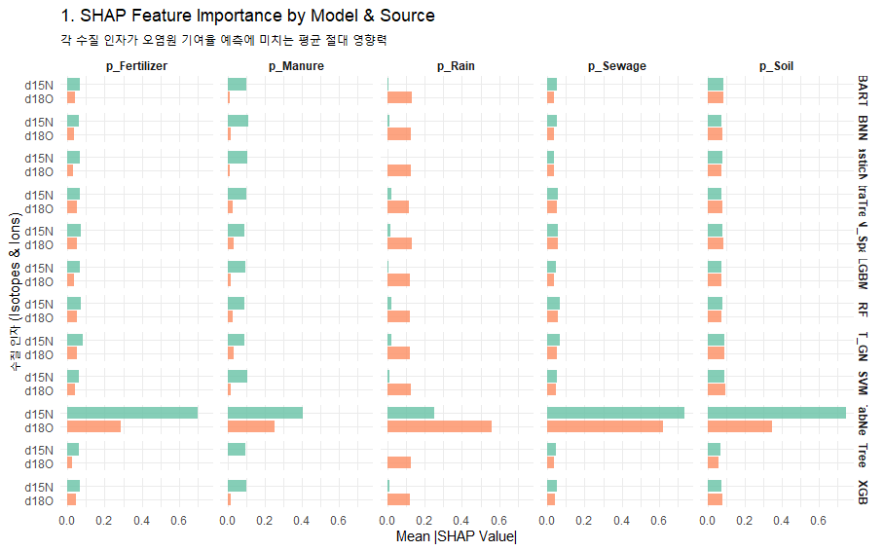
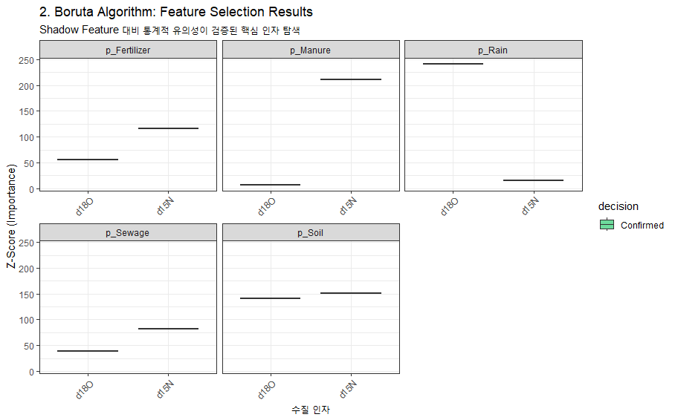
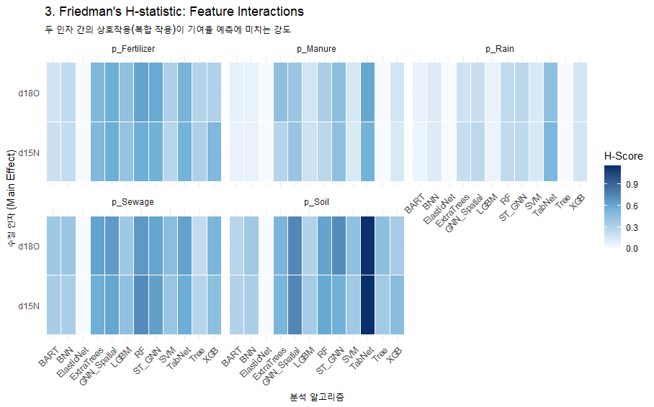
 |  |  |  |  |  |  |  |  |  |  |  |  |  |  |  |  |  |  |  |  |  |  |  |  |  |  |  |  |  |  |  |  |  |  | ML(AI) Ensemble(사용 알고리즘 별 parameter tuning 및 추정값의 차이 존재) : 예측의 불확실성 반영(STD 산출)
 |  |  |  |  |  |  |  |  |  |  |  |  |  |  |  |  |  |  |  |  |  |  |  |  | ML_Ensemble : Random Forest, ExtraTrees, XGBoost, LightGBM, SVM, KNN, Tree, ElasticNet, BNN, TabNet, GNN_Spatial, BART, ST_GNN
No | 하천명 | 지류명 | 조사지점 | 채수일시 |  | 현장측정결과 |  |  |  |  | 수질항목 분석결과 |  |  |  |  |  |  |  |  |  |  |  |  | Memo | Result_ML Ensemble (%, mean) |  |  |  |  | 100 |  | Result_ML Ensemble (STD)
 |  |  |  | 채수일 | 채수시각 | 날씨 | 수온 | pH | DO | EC | DTN | DON | NH4-N | NO3-N | NO2-N | DOC | DTP | PO4-P | Cl- | 15N | 18O | B | 11B |  | sewage | manure | fertilizer | rain | soil | TOTAL |  | sewage | manure | fertilizer | rain | soil
1 | 광주천 | 광주천 | 용산교 | 2024-04-12 | 9:45:00 | 맑음 | 13.40 | 7.66 | 11.37 | 200.10 | 1.56 |  | 0.03 | 1.53 | n.a | 1.20 | 0.02 | 0.02 | 21.93 | 6.79 | 2.90 | n/a | 6.81 |  | 25.06 | 12.77 | 18.61 | 2.39 | 41.17 | 100.00 |  | 0.039 | 0.020 | 0.101 | 0.014 | 0.106
2 | 광주천 | 광주천 | 제2광천교 | 2024-04-12 | 10:30:00 | 맑음 | 17.90 | 7.63 | 10.66 | 381.00 | 5.13 |  | 0.82 | 3.81 | 0.76 | 3.40 | 0.04 | 0.03 | 48.55 | 10.94 | 0.19 | 91.90 | 11.53 |  | 51.11 | 17.64 | 8.44 | 3.95 | 18.86 | 100.00 |  | 0.146 | 0.081 | 0.068 | 0.046 | 0.050
3 | 광주천 | 광주천 | 유촌교 | 2024-04-12 | 10:50:00 | 맑음 | 19.10 | 7.58 | 9.67 | 357.00 | 4.35 |  | 0.90 | 2.98 | 0.57 | 3.50 | 0.08 | 0.07 | 42.67 | 10.09 | 1.50 | 25.30 | 11.84 |  | 33.98 | 25.91 | 10.01 | 4.00 | 26.10 | 100.00 |  | 0.065 | 0.055 | 0.081 | 0.038 | 0.082
4 | 광주천 | 광주천 | 치평교 | 2024-04-12 | 11:10:00 | 맑음 | 20.40 | 7.35 | 9.00 | 348.00 | 3.90 |  | 0.78 | 2.65 | 0.51 | 3.50 | 0.06 | 0.05 | 41.23 | 10.63 | 2.19 | 19.90 | 12.30 |  | 49.76 | 18.22 | 9.97 | 3.45 | 18.60 | 100.00 |  | 0.136 | 0.075 | 0.068 | 0.037 | 0.048
5 | 장성천 | 장성천 | 해등교 | 2024-04-12 | 15:00:00 | 맑음 | 23.30 | 8.59 | 9.51 | 167.40 | 1.53 |  | 0.03 | 1.36 | n.a | 2.50 | 0.03 | 0.01 | 13.47 | 5.58 | 6.49 | 8.20 | 15.39 |  | 18.84 | 10.39 | 25.43 | 5.16 | 40.18 | 100.00 |  | 0.049 | 0.014 | 0.099 | 0.018 | 0.056
6 | 장성천 | 장성천 | 장성교 | 2024-04-12 | 15:20:00 | 맑음 | 20.50 | 7.61 | 10.02 | 279.00 | 2.89 |  | 0.13 | 2.36 | 0.04 | 3.80 | 0.14 | 0.13 | 24.61 | 6.75 | 7.60 | 14.70 | 11.91 |  | 22.73 | 13.85 | 24.29 | 6.15 | 32.98 | 100.00 |  | 0.065 | 0.020 | 0.078 | 0.013 | 0.015
7 | 장성천 | 장성천 | 구석현교 | 2024-04-11 | 15:20:00 | 맑음 | 17.5 | 7.4 | 9.9 | 267 | 3.02 |  | 0.19 | 2.44 | 0.08 | 4.30 | 0.25 | 0.25 | 21.66 | 8.21 | 5.56 | 19.20 | 10.01 |  | 27.33 | 19.30 | 24.38 | 3.07 | 25.92 | 100.00 |  | 0.041 | 0.029 | 0.098 | 0.015 | 0.072
8 | 장성천 | 감정천 | 복암제(새마을교) | 2024-04-11 | 15:40:00 | 맑음 | 15.2 | 7.2 | 8.6 | 447 | 10.59 |  | 7.58 | 0.98 | 0.09 | 13.80 | 4.49 | 4.45 | 28.87 | 1.58 | -0.43 | 29.50 | 10.35 |  | 7.35 | 5.09 | 17.39 | 5.77 | 64.40 | 100.00 |  | 0.036 | 0.043 | 0.126 | 0.026 | 0.175
9 | 장성천 | 감정천 | 학산교 | 2024-04-11 | 15:25:00 | 맑음 | 17.6 | 8.1 | 12.5 | 306 | 5.15 |  | 0.44 | 3.81 | 0.37 | 8.30 | 1.30 | 1.29 | 22.83 | 12.48 | 2.62 | n/a | 12.08 |  | 40.12 | 31.67 | 8.63 | 4.08 | 15.50 | 100.00 |  | 0.068 | 0.049 | 0.051 | 0.036 | 0.024
10 | 지석천 | 지석천 | 지석교 | 2024-04-12 | 13:25:00 | 맑음 | 20.1 | 9.4 | 13.8 | 160 | 1.54 |  | 0.06 | 1.35 | n.a | 2.40 | 0.02 | 0.01 | 10.19 | 8.51 | 8.32 | 8.70 | 13.33 |  | 27.94 | 19.57 | 20.25 | 8.65 | 23.59 | 100.00 |  | 0.037 | 0.051 | 0.049 | 0.018 | 0.066
11 | 지석천 | 지석천 | 덕례교 인근 | 2024-04-12 | 14:30:00 | 맑음 | 18.8 | 7.9 | 10.2 | 193 | 2.17 |  | 0.02 | 2.07 | n.a | 2.00 | 0.05 | 0.04 | 12.83 | 8.24 | 6.51 | 11.60 | 13.55 |  | 25.83 | 18.63 | 19.15 | 4.65 | 31.74 | 100.00 |  | 0.038 | 0.017 | 0.093 | 0.015 | 0.092
12 | 지석천 | 지석천 | 신가교 | 2024-04-12 | 14:40:00 | 맑음 | 20.6 | 8.5 | 11.2 | 200 | 2.48 |  | 0.04 | 2.35 | n.a | 2.10 | 0.05 | 0.05 | 14.25 | 8.62 | 5.83 | 11.20 | 14.54 |  | 29.24 | 19.25 | 20.95 | 3.77 | 26.79 | 100.00 |  | 0.026 | 0.021 | 0.092 | 0.014 | 0.086
13 | 지석천 | 구치천 | 상류(새마을교) | 2024-04-12 | 14:15:00 | 맑음 | 20.0 | 7.9 | 10.9 | 264 | 3.73 |  | 0.25 | 3.37 | 0.07 | 2.20 | 0.11 | 0.11 | 20.96 | 9.13 | 4.09 | 9.30 | 15.70 |  | 35.73 | 19.44 | 14.17 | 4.11 | 26.55 | 100.00 |  | 0.038 | 0.028 | 0.087 | 0.015 | 0.082
14 | 지석천 | 대촌천 | 새마을교 | 2024-04-12 | 14:05:00 | 맑음 | 21.3 | 7.6 | 10.2 | 330 | 3.22 |  | 0.49 | 2.41 | 0.20 | 2.80 | 0.07 | 0.07 | 37.78 | 8.94 | 4.27 | 16.50 | 12.61 |  | 29.99 | 20.41 | 16.07 | 3.30 | 30.23 | 100.00 |  | 0.061 | 0.029 | 0.088 | 0.013 | 0.100
15 | 지석천 | 구치천 | 새마을교 | 2024-04-12 | 14:00:00 | 맑음 | 19.2 | 8.2 | 10.4 | 265 | 3.00 |  | 0.08 | 2.86 | 0.00 | 2.40 | 0.07 | 0.07 | 20.98 | 10.39 | 5.64 | 12.40 | 16.47 |  | 38.81 | 22.19 | 14.31 | 5.40 | 19.29 | 100.00 |  | 0.074 | 0.054 | 0.057 | 0.036 | 0.066
16 | 영산천 | 영산천 | 연포교 | 2024-04-12 | 14:35:00 | 맑음 | 16.7 | 7.7 | 9.7 | 280 | 4.04 |  | 0.12 | 3.64 | 0.07 | 3.70 | 0.08 | 0.07 | 20.66 | 7.92 | 4.59 | 12.10 | 13.01 |  | 28.43 | 17.72 | 20.95 | 3.77 | 29.13 | 100.00 |  | 0.033 | 0.027 | 0.091 | 0.019 | 0.079
17 | 영산천 | 영산천 | 신천교 | 2024-04-11 | 13:30:00 | 맑음 | 20.0 | 7.6 | 9.9 | 372 | 4.71 |  | 0.13 | 4.39 | 0.06 | 3.70 | 0.08 | 0.08 | 42.09 | 11.24 | 5.97 | 17.30 | 11.33 |  | 32.45 | 29.32 | 13.43 | 7.03 | 17.77 | 100.00 |  | 0.058 | 0.025 | 0.036 | 0.058 | 0.061
18 | 영산천 | 영산천 | 영산강자전거길 | 2024-04-11 | 15:05:00 | 맑음 | 18.4 | 7.2 | 8.8 | 393 | 5.10 |  | 0.37 | 4.44 | 0.15 | 4.00 | 0.06 | 0.05 | 46.20 | 11.50 | 5.45 | 19.10 | 11.44 |  | 38.69 | 28.01 | 13.38 | 5.97 | 13.95 | 100.00 |  | 0.081 | 0.043 | 0.037 | 0.055 | 0.048
19 | 영산천 | 월산천 | 죽촌교 | 2024-04-11 | 13:35:00 | 맑음 | 20.4 | 7.2 | 9.9 | 427 | 4.47 |  | 0.27 | 3.91 | 0.08 | 3.90 | 0.02 | 0.01 | 64.49 | 12.27 | 6.11 | 20.20 | 10.40 |  | 27.43 | 38.62 | 12.18 | 6.35 | 15.42 | 100.00 |  | 0.057 | 0.016 | 0.026 | 0.067 | 0.054
20 | 영산천 | 월산천 | 춘정교 | 2024-04-11 | 13:45:00 | 맑음 | 17.7 | 8.5 | 13.2 | 488 | 5.17 |  | 0.06 | 4.97 | 0.13 | 2.90 | 0.05 | 0.02 | 53.24 | 10.25 | 7.37 | 23.40 | 10.85 |  | 33.49 | 25.55 | 14.87 | 7.25 | 18.84 | 100.00 |  | 0.081 | 0.041 | 0.030 | 0.062 | 0.057
21 | 만봉천 | 만봉천 | 만봉1교 | 2024-04-11 | 10:35:00 | 맑음 | 14.7 | 7.6 | 10.1 | 195 | 1.58 |  | 0.04 | 1.50 | n.a | 1.70 | 0.01 | 0.00 | 11.16 | 4.84 | 5.72 | 8.70 | 14.99 |  | 12.13 | 9.91 | 27.64 | 3.98 | 46.34 | 100.00 |  | 0.046 | 0.021 | 0.098 | 0.015 | 0.075
22 | 만봉천 | 만봉천 | 송죽교 | 2024-04-11 | 11:05:00 | 맑음 | 17.3 | 7.3 | 9.5 | 232 | 1.99 |  | 0.04 | 1.84 | n.a | 2.70 | 0.05 | 0.05 | 17.23 | 7.46 | 3.75 | 11.30 | 13.04 |  | 33.20 | 13.04 | 16.58 | 3.72 | 33.46 | 100.00 |  | 0.049 | 0.022 | 0.094 | 0.018 | 0.081
23 | 만봉천 | 만봉천 | 새마을교 | 2024-04-11 | 11:25:00 | 맑음 | 17.8 | 7.5 | 10.7 | 237 | 2.11 |  | 0.06 | 1.94 | n.a | 2.80 | 0.05 | 0.04 | 18.68 | 7.95 | 4.35 | 12.10 | 13.07 |  | 28.36 | 17.65 | 22.47 | 3.03 | 28.49 | 100.00 |  | 0.048 | 0.032 | 0.091 | 0.014 | 0.083
24 | 만봉천 | 만봉천 | 양곡교 | 2024-04-11 | 11:45:00 | 맑음 | 16.9 | 7.3 | 8.8 | 248 | 2.17 |  | 0.07 | 1.96 | n.a | 2.70 | 0.04 | 0.03 | 18.95 | 8.21 | 4.57 | 13.40 | 12.93 |  | 31.15 | 17.93 | 20.47 | 3.27 | 27.18 | 100.00 |  | 0.028 | 0.023 | 0.087 | 0.016 | 0.075

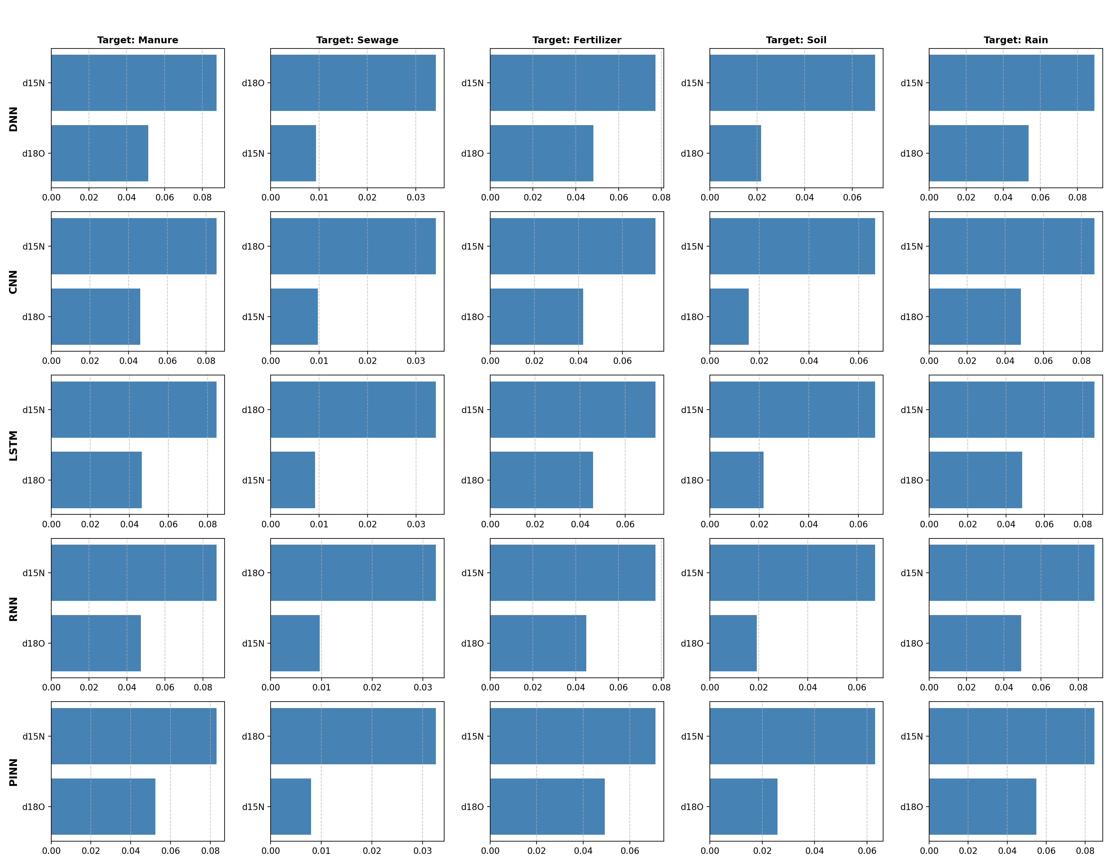
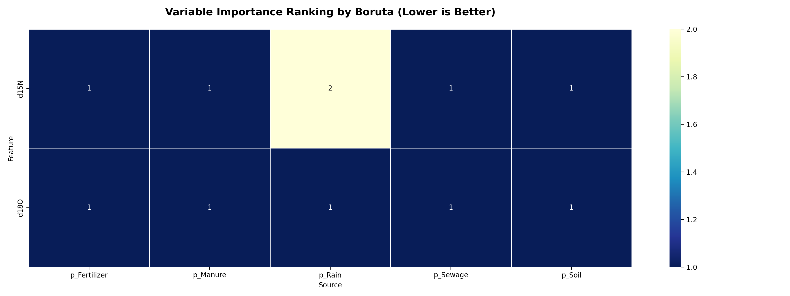
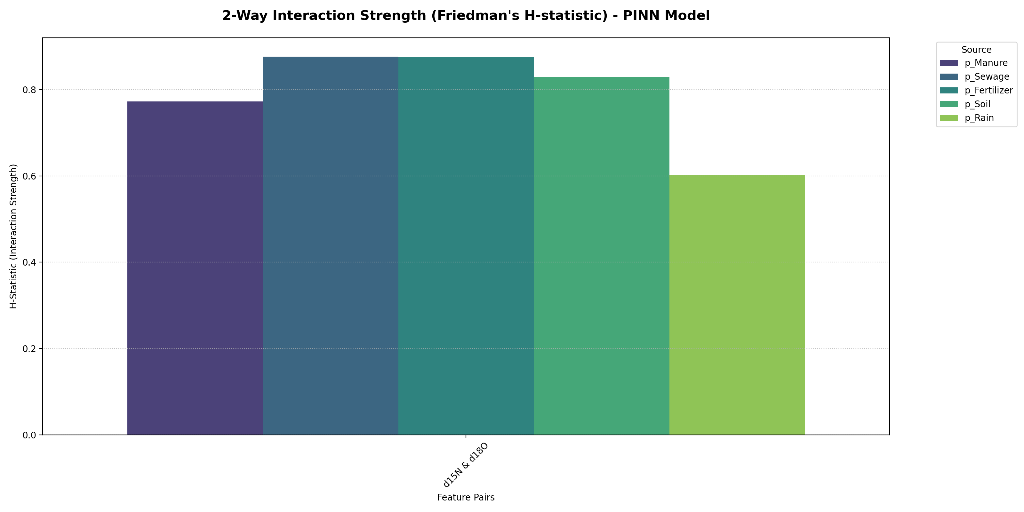
 |  |  |  |  |  |  |  |  |  |  |  |  |  |  |  |  |  |  |  |  |  |  |  |  |  |  |  |  |  |  |  |  |  |  | ML(AI) Ensemble(사용 알고리즘 별 parameter tuning 및 추정값의 차이 존재) : 예측의 불확실성 반영(STD 산출)
 |  |  |  |  |  |  |  |  |  |  |  |  |  |  |  |  |  |  |  |  |  |  |  |  | AI_Ensemble : DNN, CNN, RNN, LSTM, BINN
No | 하천명 | 지류명 | 조사지점 | 채수일시 |  | 현장측정결과 |  |  |  |  | 수질항목 분석결과 |  |  |  |  |  |  |  |  |  |  |  |  | Memo | Result_AI Ensemble (%, mean) |  |  |  |  | 1 |  | Result_AI Ensemble (STD)
 |  |  |  | 채수일 | 채수시각 | 날씨 | 수온 | pH | DO | EC | DTN | DON | NH4-N | NO3-N | NO2-N | DOC | DTP | PO4-P | Cl- | 15N | 18O | B | 11B |  | sewage | manure | fertilizer | rain | soil | TOTAL |  | sewage | manure | fertilizer | rain | soil
1 | 광주천 | 광주천 | 용산교 | 2024-04-12 | 9:45:00 | 맑음 | 13.40 | 7.66 | 11.37 | 200.10 | 1.56 |  | 0.03 | 1.53 | n.a | 1.20 | 0.02 | 0.02 | 21.93 | 6.79 | 2.90 | n/a | 6.81 |  | 25.52 | 12.29 | 14.71 | 2.53 | 44.95 | 100.00 |  | 0.011 | 0.005 | 0.003 | 0.002 | 0.018
2 | 광주천 | 광주천 | 제2광천교 | 2024-04-12 | 10:30:00 | 맑음 | 17.90 | 7.63 | 10.66 | 381.00 | 5.13 |  | 0.82 | 3.81 | 0.76 | 3.40 | 0.04 | 0.03 | 48.55 | 10.94 | 0.19 | 91.90 | 11.53 |  | 45.10 | 20.27 | 8.14 | 1.63 | 24.86 | 100.00 |  | 0.030 | 0.014 | 0.005 | 0.002 | 0.018
3 | 광주천 | 광주천 | 유촌교 | 2024-04-12 | 10:50:00 | 맑음 | 19.10 | 7.58 | 9.67 | 357.00 | 4.35 |  | 0.90 | 2.98 | 0.57 | 3.50 | 0.08 | 0.07 | 42.67 | 10.09 | 1.50 | 25.30 | 11.84 |  | 40.85 | 19.32 | 9.97 | 2.10 | 27.76 | 100.00 |  | 0.025 | 0.012 | 0.004 | 0.001 | 0.018
4 | 광주천 | 광주천 | 치평교 | 2024-04-12 | 11:10:00 | 맑음 | 20.40 | 7.35 | 9.00 | 348.00 | 3.90 |  | 0.78 | 2.65 | 0.51 | 3.50 | 0.06 | 0.05 | 41.23 | 10.63 | 2.19 | 19.90 | 12.30 |  | 41.83 | 22.03 | 10.19 | 2.44 | 23.51 | 100.00 |  | 0.023 | 0.011 | 0.004 | 0.001 | 0.013
5 | 장성천 | 장성천 | 해등교 | 2024-04-12 | 15:00:00 | 맑음 | 23.30 | 8.59 | 9.51 | 167.40 | 1.53 |  | 0.03 | 1.36 | n.a | 2.50 | 0.03 | 0.01 | 13.47 | 5.58 | 6.49 | 8.20 | 15.39 |  | 19.43 | 10.78 | 24.08 | 4.95 | 40.76 | 100.00 |  | 0.014 | 0.004 | 0.003 | 0.001 | 0.016
6 | 장성천 | 장성천 | 장성교 | 2024-04-12 | 15:20:00 | 맑음 | 20.50 | 7.61 | 10.02 | 279.00 | 2.89 |  | 0.13 | 2.36 | 0.04 | 3.80 | 0.14 | 0.13 | 24.61 | 6.75 | 7.60 | 14.70 | 11.91 |  | 23.56 | 14.87 | 22.75 | 6.24 | 32.58 | 100.00 |  | 0.008 | 0.003 | 0.002 | 0.002 | 0.009
7 | 장성천 | 장성천 | 구석현교 | 2024-04-11 | 15:20:00 | 맑음 | 17.5 | 7.4 | 9.9 | 267 | 3.02 |  | 0.19 | 2.44 | 0.08 | 4.30 | 0.25 | 0.25 | 21.66 | 8.21 | 5.56 | 19.20 | 10.01 |  | 30.26 | 18.34 | 16.53 | 4.44 | 30.43 | 100.00 |  | 0.011 | 0.003 | 0.004 | 0.002 | 0.010
8 | 장성천 | 감정천 | 복암제(새마을교) | 2024-04-11 | 15:40:00 | 맑음 | 15.2 | 7.2 | 8.6 | 447 | 10.59 |  | 7.58 | 0.98 | 0.09 | 13.80 | 4.49 | 4.45 | 28.87 | 1.58 | -0.43 | 29.50 | 10.35 |  | 3.49 | 1.55 | 14.17 | 0.97 | 79.82 | 100.00 |  | 0.005 | 0.004 | 0.009 | 0.003 | 0.016
9 | 장성천 | 감정천 | 학산교 | 2024-04-11 | 15:25:00 | 맑음 | 17.6 | 8.1 | 12.5 | 306 | 5.15 |  | 0.44 | 3.81 | 0.37 | 8.30 | 1.30 | 1.29 | 22.83 | 12.48 | 2.62 | n/a | 12.08 |  | 44.16 | 29.53 | 8.67 | 2.67 | 14.97 | 100.00 |  | 0.019 | 0.009 | 0.004 | 0.002 | 0.011
10 | 지석천 | 지석천 | 지석교 | 2024-04-12 | 13:25:00 | 맑음 | 20.1 | 9.4 | 13.8 | 160 | 1.54 |  | 0.06 | 1.35 | n.a | 2.40 | 0.02 | 0.01 | 10.19 | 8.51 | 8.32 | 8.70 | 13.33 |  | 27.77 | 21.27 | 19.48 | 7.37 | 24.11 | 100.00 |  | 0.007 | 0.004 | 0.004 | 0.002 | 0.006
11 | 지석천 | 지석천 | 덕례교 인근 | 2024-04-12 | 14:30:00 | 맑음 | 18.8 | 7.9 | 10.2 | 193 | 2.17 |  | 0.02 | 2.07 | n.a | 2.00 | 0.05 | 0.04 | 12.83 | 8.24 | 6.51 | 11.60 | 13.55 |  | 29.28 | 19.16 | 17.78 | 5.28 | 28.50 | 100.00 |  | 0.009 | 0.003 | 0.003 | 0.002 | 0.008
12 | 지석천 | 지석천 | 신가교 | 2024-04-12 | 14:40:00 | 맑음 | 20.6 | 8.5 | 11.2 | 200 | 2.48 |  | 0.04 | 2.35 | n.a | 2.10 | 0.05 | 0.05 | 14.25 | 8.62 | 5.83 | 11.20 | 14.54 |  | 31.16 | 19.69 | 16.36 | 4.71 | 28.08 | 100.00 |  | 0.011 | 0.005 | 0.003 | 0.002 | 0.010
13 | 지석천 | 구치천 | 상류(새마을교) | 2024-04-12 | 14:15:00 | 맑음 | 20.0 | 7.9 | 10.9 | 264 | 3.73 |  | 0.25 | 3.37 | 0.07 | 2.20 | 0.11 | 0.11 | 20.96 | 9.13 | 4.09 | 9.30 | 15.70 |  | 34.76 | 19.45 | 13.66 | 3.43 | 28.70 | 100.00 |  | 0.016 | 0.008 | 0.004 | 0.001 | 0.013
14 | 지석천 | 대촌천 | 새마을교 | 2024-04-12 | 14:05:00 | 맑음 | 21.3 | 7.6 | 10.2 | 330 | 3.22 |  | 0.49 | 2.41 | 0.20 | 2.80 | 0.07 | 0.07 | 37.78 | 8.94 | 4.27 | 16.50 | 12.61 |  | 33.95 | 19.13 | 14.07 | 3.53 | 29.32 | 100.00 |  | 0.015 | 0.007 | 0.004 | 0.001 | 0.013
15 | 지석천 | 구치천 | 새마을교 | 2024-04-12 | 14:00:00 | 맑음 | 19.2 | 8.2 | 10.4 | 265 | 3.00 |  | 0.08 | 2.86 | 0.00 | 2.40 | 0.07 | 0.07 | 20.98 | 10.39 | 5.64 | 12.40 | 16.47 |  | 36.01 | 25.95 | 13.70 | 4.80 | 19.54 | 100.00 |  | 0.013 | 0.005 | 0.003 | 0.001 | 0.009
16 | 영산천 | 영산천 | 연포교 | 2024-04-12 | 14:35:00 | 맑음 | 16.7 | 7.7 | 9.7 | 280 | 4.04 |  | 0.12 | 3.64 | 0.07 | 3.70 | 0.08 | 0.07 | 20.66 | 7.92 | 4.59 | 12.10 | 13.01 |  | 30.35 | 16.79 | 15.58 | 3.65 | 33.63 | 100.00 |  | 0.014 | 0.003 | 0.005 | 0.001 | 0.014
17 | 영산천 | 영산천 | 신천교 | 2024-04-11 | 13:30:00 | 맑음 | 20.0 | 7.6 | 9.9 | 372 | 4.71 |  | 0.13 | 4.39 | 0.06 | 3.70 | 0.08 | 0.08 | 42.09 | 11.24 | 5.97 | 17.30 | 11.33 |  | 36.99 | 29.28 | 12.63 | 5.14 | 15.96 | 100.00 |  | 0.014 | 0.008 | 0.004 | 0.002 | 0.007
18 | 영산천 | 영산천 | 영산강자전거길 | 2024-04-11 | 15:05:00 | 맑음 | 18.4 | 7.2 | 8.8 | 393 | 5.10 |  | 0.37 | 4.44 | 0.15 | 4.00 | 0.06 | 0.05 | 46.20 | 11.50 | 5.45 | 19.10 | 11.44 |  | 38.17 | 29.64 | 11.89 | 4.67 | 15.63 | 100.00 |  | 0.015 | 0.008 | 0.003 | 0.002 | 0.007
19 | 영산천 | 월산천 | 죽촌교 | 2024-04-11 | 13:35:00 | 맑음 | 20.4 | 7.2 | 9.9 | 427 | 4.47 |  | 0.27 | 3.91 | 0.08 | 3.90 | 0.02 | 0.01 | 64.49 | 12.27 | 6.11 | 20.20 | 10.40 |  | 36.40 | 33.29 | 11.42 | 5.13 | 13.76 | 100.00 |  | 0.017 | 0.010 | 0.004 | 0.002 | 0.005
20 | 영산천 | 월산천 | 춘정교 | 2024-04-11 | 13:45:00 | 맑음 | 17.7 | 8.5 | 13.2 | 488 | 5.17 |  | 0.06 | 4.97 | 0.13 | 2.90 | 0.05 | 0.02 | 53.24 | 10.25 | 7.37 | 23.40 | 10.85 |  | 33.01 | 27.17 | 15.32 | 6.55 | 17.95 | 100.00 |  | 0.011 | 0.005 | 0.004 | 0.002 | 0.006
21 | 만봉천 | 만봉천 | 만봉1교 | 2024-04-11 | 10:35:00 | 맑음 | 14.7 | 7.6 | 10.1 | 195 | 1.58 |  | 0.04 | 1.50 | n.a | 1.70 | 0.01 | 0.00 | 11.16 | 4.84 | 5.72 | 8.70 | 14.99 |  | 15.08 | 8.06 | 24.43 | 4.26 | 48.17 | 100.00 |  | 0.011 | 0.005 | 0.005 | 0.001 | 0.017
22 | 만봉천 | 만봉천 | 송죽교 | 2024-04-11 | 11:05:00 | 맑음 | 17.3 | 7.3 | 9.5 | 232 | 1.99 |  | 0.04 | 1.84 | n.a | 2.70 | 0.05 | 0.05 | 17.23 | 7.46 | 3.75 | 11.30 | 13.04 |  | 28.95 | 14.84 | 15.01 | 3.06 | 38.14 | 100.00 |  | 0.015 | 0.003 | 0.004 | 0.001 | 0.016
23 | 만봉천 | 만봉천 | 새마을교 | 2024-04-11 | 11:25:00 | 맑음 | 17.8 | 7.5 | 10.7 | 237 | 2.11 |  | 0.06 | 1.94 | n.a | 2.80 | 0.05 | 0.04 | 18.68 | 7.95 | 4.35 | 12.10 | 13.07 |  | 30.67 | 16.66 | 15.22 | 3.49 | 33.96 | 100.00 |  | 0.015 | 0.003 | 0.005 | 0.001 | 0.014
24 | 만봉천 | 만봉천 | 양곡교 | 2024-04-11 | 11:45:00 | 맑음 | 16.9 | 7.3 | 8.8 | 248 | 2.17 |  | 0.07 | 1.96 | n.a | 2.70 | 0.04 | 0.03 | 18.95 | 8.21 | 4.57 | 13.40 | 12.93 |  | 31.32 | 17.50 | 15.23 | 3.67 | 32.28 | 100.00 |  | 0.014 | 0.004 | 0.005 | 0.001 | 0.012

 |  |  |  |  |  |  |  |  |  |  |  |  |  |  |  |  |  |  |  |  |  |  |  |  | 모델 별 오염원 기여율 추정값 비교 : 계산한 비율 값이 1에 가까울수록 해당 2가지 모델의 오염원 기여율 추정값이 비슷하다는 의미임
No | 하천명 | 지류명 | 조사지점 | 채수일시 |  | 현장측정결과 |  |  |  |  | 수질항목 분석결과 |  |  |  |  |  |  |  |  |  |  |  |  | Memo | EMMTE/MixSIAR |  |  |  |  |  | EMMTE/ML Ensemble |  |  |  |  |  | EMMTE/AI Ensemble
 |  |  |  | 채수일 | 채수시각 | 날씨 | 수온 | pH | DO | EC | DTN | DON | NH4-N | NO3-N | NO2-N | DOC | DTP | PO4-P | Cl- | 15N | 18O | B | 11B |  | sewage | manure | fertilizer | rain | soil |  | sewage | manure | fertilizer | rain | soil |  | sewage | manure | fertilizer | rain | soil
1 | 광주천 | 광주천 | 용산교 | 2024-04-12 | 9:45:00 | 맑음 | 13.40 | 7.66 | 11.37 | 200.10 | 1.56 |  | 0.03 | 1.53 | n.a | 1.20 | 0.02 | 0.02 | 21.93 | 6.79 | 2.90 | n/a | 6.81 |  | 1.132 | 0.105 | 0.160 | 0.244 | 1.477 |  | 1.884 | 0.099 | 0.096 | 0.163 | 1.198 |  | 1.850 | 0.103 | 0.122 | 0.154 | 1.098
2 | 광주천 | 광주천 | 제2광천교 | 2024-04-12 | 10:30:00 | 맑음 | 17.90 | 7.63 | 10.66 | 381.00 | 5.13 |  | 0.82 | 3.81 | 0.76 | 3.40 | 0.04 | 0.03 | 48.55 | 10.94 | 0.19 | 91.90 | 11.53 |  | 1.702 | 0.113 | 0.099 | 0.108 | 0.253 |  | 1.795 | 0.092 | 0.090 | 0.035 | 0.304 |  | 2.034 | 0.080 | 0.093 | 0.086 | 0.231
3 | 광주천 | 광주천 | 유촌교 | 2024-04-12 | 10:50:00 | 맑음 | 19.10 | 7.58 | 9.67 | 357.00 | 4.35 |  | 0.90 | 2.98 | 0.57 | 3.50 | 0.08 | 0.07 | 42.67 | 10.09 | 1.50 | 25.30 | 11.84 |  | 1.661 | 0.162 | 0.084 | 0.364 | 0.529 |  | 2.429 | 0.088 | 0.071 | 0.128 | 0.535 |  | 2.021 | 0.117 | 0.071 | 0.243 | 0.503
4 | 광주천 | 광주천 | 치평교 | 2024-04-12 | 11:10:00 | 맑음 | 20.40 | 7.35 | 9.00 | 348.00 | 3.90 |  | 0.78 | 2.65 | 0.51 | 3.50 | 0.06 | 0.05 | 41.23 | 10.63 | 2.19 | 19.90 | 12.30 |  | 1.497 | 0.362 | 0.142 | 0.113 | 0.686 |  | 1.550 | 0.290 | 0.125 | 0.049 | 0.870 |  | 1.844 | 0.240 | 0.123 | 0.070 | 0.688
5 | 장성천 | 장성천 | 해등교 | 2024-04-12 | 15:00:00 | 맑음 | 23.30 | 8.59 | 9.51 | 167.40 | 1.53 |  | 0.03 | 1.36 | n.a | 2.50 | 0.03 | 0.01 | 13.47 | 5.58 | 6.49 | 8.20 | 15.39 |  | 0.799 | 0.794 | 1.090 | 1.214 | 1.124 |  | 1.179 | 0.688 | 0.750 | 0.517 | 1.217 |  | 1.144 | 0.663 | 0.792 | 0.539 | 1.199
6 | 장성천 | 장성천 | 장성교 | 2024-04-12 | 15:20:00 | 맑음 | 20.50 | 7.61 | 10.02 | 279.00 | 2.89 |  | 0.13 | 2.36 | 0.04 | 3.80 | 0.14 | 0.13 | 24.61 | 6.75 | 7.60 | 14.70 | 11.91 |  | 0.789 | 1.102 | 1.553 | 1.404 | 0.883 |  | 1.104 | 0.867 | 1.049 | 0.571 | 1.028 |  | 1.065 | 0.808 | 1.120 | 0.563 | 1.041
7 | 장성천 | 장성천 | 구석현교 | 2024-04-11 | 15:20:00 | 맑음 | 17.5 | 7.4 | 9.9 | 267 | 3.02 |  | 0.19 | 2.44 | 0.08 | 4.30 | 0.25 | 0.25 | 21.66 | 8.21 | 5.56 | 19.20 | 10.01 |  | 0.846 | 1.129 | 1.033 | 1.040 | 1.119 |  | 1.223 | 0.749 | 0.542 | 0.678 | 1.421 |  | 1.104 | 0.788 | 0.800 | 0.468 | 1.210
8 | 장성천 | 감정천 | 복암제(새마을교) | 2024-04-11 | 15:40:00 | 맑음 | 15.2 | 7.2 | 8.6 | 447 | 10.59 |  | 7.58 | 0.98 | 0.09 | 13.80 | 4.49 | 4.45 | 28.87 | 1.58 | -0.43 | 29.50 | 10.35 |  | 6.235 | 0.396 | 0.057 | 0.183 | 0.175 |  | 11.622 | 0.381 | 0.044 | 0.038 | 0.181 |  | 24.476 | 1.252 | 0.054 | 0.227 | 0.146
9 | 장성천 | 감정천 | 학산교 | 2024-04-11 | 15:25:00 | 맑음 | 17.6 | 8.1 | 12.5 | 306 | 5.15 |  | 0.44 | 3.81 | 0.37 | 8.30 | 1.30 | 1.29 | 22.83 | 12.48 | 2.62 | n/a | 12.08 |  | 1.501 | 0.410 | 0.173 | 0.314 | 0.480 |  | 2.043 | 0.235 | 0.146 | 0.108 | 0.575 |  | 1.856 | 0.252 | 0.145 | 0.165 | 0.596
10 | 지석천 | 지석천 | 지석교 | 2024-04-12 | 13:25:00 | 맑음 | 20.1 | 9.4 | 13.8 | 160 | 1.54 |  | 0.06 | 1.35 | n.a | 2.40 | 0.02 | 0.01 | 10.19 | 8.51 | 8.32 | 8.70 | 13.33 |  | 0.615 | 1.629 | 1.627 | 2.004 | 0.817 |  | 0.841 | 1.174 | 1.125 | 0.625 | 1.074 |  | 0.846 | 1.080 | 1.169 | 0.734 | 1.051
11 | 지석천 | 지석천 | 덕례교 인근 | 2024-04-12 | 14:30:00 | 맑음 | 18.8 | 7.9 | 10.2 | 193 | 2.17 |  | 0.02 | 2.07 | n.a | 2.00 | 0.05 | 0.04 | 12.83 | 8.24 | 6.51 | 11.60 | 13.55 |  | 0.747 | 1.344 | 1.360 | 1.178 | 0.998 |  | 1.118 | 0.959 | 0.966 | 0.583 | 1.009 |  | 0.987 | 0.933 | 1.040 | 0.513 | 1.124
12 | 지석천 | 지석천 | 신가교 | 2024-04-12 | 14:40:00 | 맑음 | 20.6 | 8.5 | 11.2 | 200 | 2.48 |  | 0.04 | 2.35 | n.a | 2.10 | 0.05 | 0.05 | 14.25 | 8.62 | 5.83 | 11.20 | 14.54 |  | 0.727 | 1.400 | 1.033 | 1.195 | 1.158 |  | 1.012 | 0.982 | 0.626 | 0.634 | 1.344 |  | 0.950 | 0.960 | 0.802 | 0.507 | 1.282
13 | 지석천 | 구치천 | 상류(새마을교) | 2024-04-12 | 14:15:00 | 맑음 | 20.0 | 7.9 | 10.9 | 264 | 3.73 |  | 0.25 | 3.37 | 0.07 | 2.20 | 0.11 | 0.11 | 20.96 | 9.13 | 4.09 | 9.30 | 15.70 |  | 0.874 | 1.111 | 0.413 | 0.624 | 1.371 |  | 1.081 | 0.777 | 0.315 | 0.258 | 1.534 |  | 1.112 | 0.777 | 0.327 | 0.309 | 1.419
14 | 지석천 | 대촌천 | 새마을교 | 2024-04-12 | 14:05:00 | 맑음 | 21.3 | 7.6 | 10.2 | 330 | 3.22 |  | 0.49 | 2.41 | 0.20 | 2.80 | 0.07 | 0.07 | 37.78 | 8.94 | 4.27 | 16.50 | 12.61 |  | 0.782 | 1.282 | 0.382 | 0.694 | 1.428 |  | 1.116 | 0.867 | 0.269 | 0.379 | 1.431 |  | 0.986 | 0.925 | 0.307 | 0.354 | 1.475
15 | 지석천 | 구치천 | 새마을교 | 2024-04-12 | 14:00:00 | 맑음 | 19.2 | 8.2 | 10.4 | 265 | 3.00 |  | 0.08 | 2.86 | 0.00 | 2.40 | 0.07 | 0.07 | 20.98 | 10.39 | 5.64 | 12.40 | 16.47 |  | 0.633 | 1.773 | 0.969 | 1.268 | 1.189 |  | 0.768 | 1.287 | 0.697 | 0.446 | 1.516 |  | 0.828 | 1.100 | 0.728 | 0.502 | 1.497
16 | 영산천 | 영산천 | 연포교 | 2024-04-12 | 14:35:00 | 맑음 | 16.7 | 7.7 | 9.7 | 280 | 4.04 |  | 0.12 | 3.64 | 0.07 | 3.70 | 0.08 | 0.07 | 20.66 | 7.92 | 4.59 | 12.10 | 13.01 |  | 0.832 | 1.011 | 0.611 | 0.711 | 1.341 |  | 1.145 | 0.696 | 0.362 | 0.340 | 1.588 |  | 1.072 | 0.735 | 0.487 | 0.351 | 1.375
17 | 영산천 | 영산천 | 신천교 | 2024-04-11 | 13:30:00 | 맑음 | 20.0 | 7.6 | 9.9 | 372 | 4.71 |  | 0.13 | 4.39 | 0.06 | 3.70 | 0.08 | 0.08 | 42.09 | 11.24 | 5.97 | 17.30 | 11.33 |  | 0.636 | 1.810 | 1.119 | 1.455 | 1.054 |  | 0.955 | 1.105 | 0.783 | 0.414 | 1.304 |  | 0.838 | 1.107 | 0.833 | 0.566 | 1.452
18 | 영산천 | 영산천 | 영산강자전거길 | 2024-04-11 | 15:05:00 | 맑음 | 18.4 | 7.2 | 8.8 | 393 | 5.10 |  | 0.37 | 4.44 | 0.15 | 4.00 | 0.06 | 0.05 | 46.20 | 11.50 | 5.45 | 19.10 | 11.44 |  | 0.634 | 1.845 | 0.805 | 1.356 | 1.214 |  | 0.825 | 1.179 | 0.560 | 0.409 | 1.802 |  | 0.836 | 1.114 | 0.630 | 0.522 | 1.608
19 | 영산천 | 월산천 | 죽촌교 | 2024-04-11 | 13:35:00 | 맑음 | 20.4 | 7.2 | 9.9 | 427 | 4.47 |  | 0.27 | 3.91 | 0.08 | 3.90 | 0.02 | 0.01 | 64.49 | 12.27 | 6.11 | 20.20 | 10.40 |  | 0.617 | 1.929 | 1.131 | 1.833 | 0.936 |  | 1.149 | 0.979 | 0.780 | 0.520 | 1.159 |  | 0.866 | 1.136 | 0.832 | 0.643 | 1.299
20 | 영산천 | 월산천 | 춘정교 | 2024-04-11 | 13:45:00 | 맑음 | 17.7 | 8.5 | 13.2 | 488 | 5.17 |  | 0.06 | 4.97 | 0.13 | 2.90 | 0.05 | 0.02 | 53.24 | 10.25 | 7.37 | 23.40 | 10.85 |  | 0.599 | 1.759 | 1.440 | 2.243 | 0.906 |  | 0.809 | 1.164 | 1.094 | 0.650 | 1.178 |  | 0.821 | 1.094 | 1.062 | 0.719 | 1.237
21 | 만봉천 | 만봉천 | 만봉1교 | 2024-04-11 | 10:35:00 | 맑음 | 14.7 | 7.6 | 10.1 | 195 | 1.58 |  | 0.04 | 1.50 | n.a | 1.70 | 0.01 | 0.00 | 11.16 | 4.84 | 5.72 | 8.70 | 14.99 |  | 0.347 | 1.324 | 0.747 | 0.800 | 1.385 |  | 0.719 | 1.096 | 0.457 | 0.402 | 1.429 |  | 0.578 | 1.347 | 0.517 | 0.376 | 1.374
22 | 만봉천 | 만봉천 | 송죽교 | 2024-04-11 | 11:05:00 | 맑음 | 17.3 | 7.3 | 9.5 | 232 | 1.99 |  | 0.04 | 1.84 | n.a | 2.70 | 0.05 | 0.05 | 17.23 | 7.46 | 3.75 | 11.30 | 13.04 |  | 1.192 | 0.247 | 0.272 | 0.806 | 1.286 |  | 1.342 | 0.209 | 0.209 | 0.347 | 1.433 |  | 1.540 | 0.183 | 0.231 | 0.422 | 1.257
23 | 만봉천 | 만봉천 | 새마을교 | 2024-04-11 | 11:25:00 | 맑음 | 17.8 | 7.5 | 10.7 | 237 | 2.11 |  | 0.06 | 1.94 | n.a | 2.80 | 0.05 | 0.04 | 18.68 | 7.95 | 4.35 | 12.10 | 13.07 |  | 0.934 | 0.830 | 0.660 | 0.432 | 1.292 |  | 1.294 | 0.573 | 0.364 | 0.271 | 1.551 |  | 1.196 | 0.607 | 0.537 | 0.235 | 1.301
24 | 만봉천 | 만봉천 | 양곡교 | 2024-04-11 | 11:45:00 | 맑음 | 16.9 | 7.3 | 8.8 | 248 | 2.17 |  | 0.07 | 1.96 | n.a | 2.70 | 0.04 | 0.03 | 18.95 | 8.21 | 4.57 | 13.40 | 12.93 |  | 0.884 | 1.007 | 0.560 | 0.753 | 1.312 |  | 1.130 | 0.702 | 0.340 | 0.437 | 1.613 |  | 1.124 | 0.719 | 0.456 | 0.390 | 1.358

 |  |  |  |  |  |  |  |  |  |  |  |  |  |  |  |  |  |  |  |  |  |  |  |  | 모델 별 오염원 기여율 추정값 비교 : 계산한 비율 값이 1에 가까울수록 해당 2가지 모델의 오염원 기여율 추정값이 비슷하다는 의미임
No | 하천명 | 지류명 | 조사지점 | 채수일시 |  | 현장측정결과 |  |  |  |  | 수질항목 분석결과 |  |  |  |  |  |  |  |  |  |  |  |  | Memo | MixSIAR/ML Ensemble |  |  |  |  |  | MixSIAR/AI Ensemble |  |  |  |  |  | ML Ensemble/AI ensemble
 |  |  |  | 채수일 | 채수시각 | 날씨 | 수온 | pH | DO | EC | DTN | DON | NH4-N | NO3-N | NO2-N | DOC | DTP | PO4-P | Cl- | 15N | 18O | B | 11B |  | sewage | manure | fertilizer | rain | soil |  | sewage | manure | fertilizer | rain | soil |  | sewage | manure | fertilizer | rain | soil
1 | 광주천 | 광주천 | 용산교 | 2024-04-12 | 9:45:00 | 맑음 | 13.40 | 7.66 | 11.37 | 200.10 | 1.56 |  | 0.03 | 1.53 | n.a | 1.20 | 0.02 | 0.02 | 21.93 | 6.79 | 2.90 | n/a | 6.81 |  | 1.664 | 0.948 | 0.602 | 0.669 | 0.811 |  | 1.634 | 0.985 | 0.761 | 0.632 | 0.743 |  | 0.982 | 1.039 | 1.265 | 0.945 | 0.916
2 | 광주천 | 광주천 | 제2광천교 | 2024-04-12 | 10:30:00 | 맑음 | 17.90 | 7.63 | 10.66 | 381.00 | 5.13 |  | 0.82 | 3.81 | 0.76 | 3.40 | 0.04 | 0.03 | 48.55 | 10.94 | 0.19 | 91.90 | 11.53 |  | 1.055 | 0.816 | 0.912 | 0.329 | 1.204 |  | 1.195 | 0.710 | 0.946 | 0.798 | 0.913 |  | 1.133 | 0.870 | 1.037 | 2.423 | 0.759
3 | 광주천 | 광주천 | 유촌교 | 2024-04-12 | 10:50:00 | 맑음 | 19.10 | 7.58 | 9.67 | 357.00 | 4.35 |  | 0.90 | 2.98 | 0.57 | 3.50 | 0.08 | 0.07 | 42.67 | 10.09 | 1.50 | 25.30 | 11.84 |  | 1.463 | 0.540 | 0.849 | 0.350 | 1.011 |  | 1.217 | 0.725 | 0.853 | 0.667 | 0.951 |  | 0.832 | 1.341 | 1.004 | 1.905 | 0.940
4 | 광주천 | 광주천 | 치평교 | 2024-04-12 | 11:10:00 | 맑음 | 20.40 | 7.35 | 9.00 | 348.00 | 3.90 |  | 0.78 | 2.65 | 0.51 | 3.50 | 0.06 | 0.05 | 41.23 | 10.63 | 2.19 | 19.90 | 12.30 |  | 1.035 | 0.801 | 0.883 | 0.435 | 1.269 |  | 1.231 | 0.663 | 0.864 | 0.615 | 1.004 |  | 1.190 | 0.827 | 0.978 | 1.414 | 0.791
5 | 장성천 | 장성천 | 해등교 | 2024-04-12 | 15:00:00 | 맑음 | 23.30 | 8.59 | 9.51 | 167.40 | 1.53 |  | 0.03 | 1.36 | n.a | 2.50 | 0.03 | 0.01 | 13.47 | 5.58 | 6.49 | 8.20 | 15.39 |  | 1.476 | 0.866 | 0.688 | 0.426 | 1.083 |  | 1.431 | 0.835 | 0.727 | 0.444 | 1.067 |  | 0.970 | 0.964 | 1.056 | 1.042 | 0.986
6 | 장성천 | 장성천 | 장성교 | 2024-04-12 | 15:20:00 | 맑음 | 20.50 | 7.61 | 10.02 | 279.00 | 2.89 |  | 0.13 | 2.36 | 0.04 | 3.80 | 0.14 | 0.13 | 24.61 | 6.75 | 7.60 | 14.70 | 11.91 |  | 1.399 | 0.787 | 0.675 | 0.407 | 1.164 |  | 1.350 | 0.733 | 0.721 | 0.401 | 1.179 |  | 0.965 | 0.931 | 1.068 | 0.986 | 1.012
7 | 장성천 | 장성천 | 구석현교 | 2024-04-11 | 15:20:00 | 맑음 | 17.5 | 7.4 | 9.9 | 267 | 3.02 |  | 0.19 | 2.44 | 0.08 | 4.30 | 0.25 | 0.25 | 21.66 | 8.21 | 5.56 | 19.20 | 10.01 |  | 1.445 | 0.663 | 0.525 | 0.651 | 1.269 |  | 1.305 | 0.698 | 0.774 | 0.450 | 1.081 |  | 0.903 | 1.052 | 1.475 | 0.691 | 0.852
8 | 장성천 | 감정천 | 복암제(새마을교) | 2024-04-11 | 15:40:00 | 맑음 | 15.2 | 7.2 | 8.6 | 447 | 10.59 |  | 7.58 | 0.98 | 0.09 | 13.80 | 4.49 | 4.45 | 28.87 | 1.58 | -0.43 | 29.50 | 10.35 |  | 1.864 | 0.963 | 0.782 | 0.208 | 1.034 |  | 3.926 | 3.161 | 0.960 | 1.237 | 0.834 |  | 2.106 | 3.284 | 1.227 | 5.948 | 0.807
9 | 장성천 | 감정천 | 학산교 | 2024-04-11 | 15:25:00 | 맑음 | 17.6 | 8.1 | 12.5 | 306 | 5.15 |  | 0.44 | 3.81 | 0.37 | 8.30 | 1.30 | 1.29 | 22.83 | 12.48 | 2.62 | n/a | 12.08 |  | 1.361 | 0.572 | 0.846 | 0.343 | 1.200 |  | 1.236 | 0.613 | 0.842 | 0.524 | 1.242 |  | 0.909 | 1.072 | 0.995 | 1.528 | 1.035
10 | 지석천 | 지석천 | 지석교 | 2024-04-12 | 13:25:00 | 맑음 | 20.1 | 9.4 | 13.8 | 160 | 1.54 |  | 0.06 | 1.35 | n.a | 2.40 | 0.02 | 0.01 | 10.19 | 8.51 | 8.32 | 8.70 | 13.33 |  | 1.367 | 0.720 | 0.691 | 0.312 | 1.314 |  | 1.376 | 0.663 | 0.719 | 0.366 | 1.286 |  | 1.006 | 0.920 | 1.040 | 1.174 | 0.978
11 | 지석천 | 지석천 | 덕례교 인근 | 2024-04-12 | 14:30:00 | 맑음 | 18.8 | 7.9 | 10.2 | 193 | 2.17 |  | 0.02 | 2.07 | n.a | 2.00 | 0.05 | 0.04 | 12.83 | 8.24 | 6.51 | 11.60 | 13.55 |  | 1.498 | 0.714 | 0.710 | 0.495 | 1.011 |  | 1.322 | 0.694 | 0.765 | 0.436 | 1.126 |  | 0.882 | 0.972 | 1.077 | 0.881 | 1.114
12 | 지석천 | 지석천 | 신가교 | 2024-04-12 | 14:40:00 | 맑음 | 20.6 | 8.5 | 11.2 | 200 | 2.48 |  | 0.04 | 2.35 | n.a | 2.10 | 0.05 | 0.05 | 14.25 | 8.62 | 5.83 | 11.20 | 14.54 |  | 1.392 | 0.701 | 0.606 | 0.531 | 1.161 |  | 1.306 | 0.686 | 0.776 | 0.425 | 1.108 |  | 0.938 | 0.978 | 1.281 | 0.800 | 0.954
13 | 지석천 | 구치천 | 상류(새마을교) | 2024-04-12 | 14:15:00 | 맑음 | 20.0 | 7.9 | 10.9 | 264 | 3.73 |  | 0.25 | 3.37 | 0.07 | 2.20 | 0.11 | 0.11 | 20.96 | 9.13 | 4.09 | 9.30 | 15.70 |  | 1.237 | 0.700 | 0.762 | 0.414 | 1.119 |  | 1.272 | 0.699 | 0.791 | 0.496 | 1.035 |  | 1.028 | 0.999 | 1.037 | 1.198 | 0.925
14 | 지석천 | 대촌천 | 새마을교 | 2024-04-12 | 14:05:00 | 맑음 | 21.3 | 7.6 | 10.2 | 330 | 3.22 |  | 0.49 | 2.41 | 0.20 | 2.80 | 0.07 | 0.07 | 37.78 | 8.94 | 4.27 | 16.50 | 12.61 |  | 1.427 | 0.676 | 0.703 | 0.545 | 1.002 |  | 1.261 | 0.721 | 0.803 | 0.510 | 1.033 |  | 0.883 | 1.067 | 1.142 | 0.935 | 1.031
15 | 지석천 | 구치천 | 새마을교 | 2024-04-12 | 14:00:00 | 맑음 | 19.2 | 8.2 | 10.4 | 265 | 3.00 |  | 0.08 | 2.86 | 0.00 | 2.40 | 0.07 | 0.07 | 20.98 | 10.39 | 5.64 | 12.40 | 16.47 |  | 1.214 | 0.726 | 0.720 | 0.352 | 1.275 |  | 1.308 | 0.620 | 0.752 | 0.396 | 1.259 |  | 1.078 | 0.855 | 1.045 | 1.125 | 0.987
16 | 영산천 | 영산천 | 연포교 | 2024-04-12 | 14:35:00 | 맑음 | 16.7 | 7.7 | 9.7 | 280 | 4.04 |  | 0.12 | 3.64 | 0.07 | 3.70 | 0.08 | 0.07 | 20.66 | 7.92 | 4.59 | 12.10 | 13.01 |  | 1.375 | 0.688 | 0.592 | 0.477 | 1.184 |  | 1.288 | 0.727 | 0.796 | 0.493 | 1.026 |  | 0.937 | 1.055 | 1.345 | 1.033 | 0.866
17 | 영산천 | 영산천 | 신천교 | 2024-04-11 | 13:30:00 | 맑음 | 20.0 | 7.6 | 9.9 | 372 | 4.71 |  | 0.13 | 4.39 | 0.06 | 3.70 | 0.08 | 0.08 | 42.09 | 11.24 | 5.97 | 17.30 | 11.33 |  | 1.501 | 0.611 | 0.700 | 0.284 | 1.238 |  | 1.317 | 0.611 | 0.744 | 0.389 | 1.378 |  | 0.877 | 1.001 | 1.063 | 1.368 | 1.113
18 | 영산천 | 영산천 | 영산강자전거길 | 2024-04-11 | 15:05:00 | 맑음 | 18.4 | 7.2 | 8.8 | 393 | 5.10 |  | 0.37 | 4.44 | 0.15 | 4.00 | 0.06 | 0.05 | 46.20 | 11.50 | 5.45 | 19.10 | 11.44 |  | 1.300 | 0.639 | 0.695 | 0.302 | 1.484 |  | 1.318 | 0.604 | 0.782 | 0.385 | 1.324 |  | 1.014 | 0.945 | 1.125 | 1.278 | 0.893
19 | 영산천 | 월산천 | 죽촌교 | 2024-04-11 | 13:35:00 | 맑음 | 20.4 | 7.2 | 9.9 | 427 | 4.47 |  | 0.27 | 3.91 | 0.08 | 3.90 | 0.02 | 0.01 | 64.49 | 12.27 | 6.11 | 20.20 | 10.40 |  | 1.863 | 0.508 | 0.690 | 0.283 | 1.239 |  | 1.404 | 0.589 | 0.736 | 0.351 | 1.388 |  | 0.754 | 1.160 | 1.067 | 1.238 | 1.121
20 | 영산천 | 월산천 | 춘정교 | 2024-04-11 | 13:45:00 | 맑음 | 17.7 | 8.5 | 13.2 | 488 | 5.17 |  | 0.06 | 4.97 | 0.13 | 2.90 | 0.05 | 0.02 | 53.24 | 10.25 | 7.37 | 23.40 | 10.85 |  | 1.350 | 0.661 | 0.760 | 0.290 | 1.300 |  | 1.369 | 0.622 | 0.738 | 0.321 | 1.365 |  | 1.015 | 0.940 | 0.971 | 1.107 | 1.050
21 | 만봉천 | 만봉천 | 만봉1교 | 2024-04-11 | 10:35:00 | 맑음 | 14.7 | 7.6 | 10.1 | 195 | 1.58 |  | 0.04 | 1.50 | n.a | 1.70 | 0.01 | 0.00 | 11.16 | 4.84 | 5.72 | 8.70 | 14.99 |  | 2.069 | 0.827 | 0.611 | 0.503 | 1.032 |  | 1.664 | 1.017 | 0.692 | 0.469 | 0.992 |  | 0.804 | 1.230 | 1.131 | 0.934 | 0.962
22 | 만봉천 | 만봉천 | 송죽교 | 2024-04-11 | 11:05:00 | 맑음 | 17.3 | 7.3 | 9.5 | 232 | 1.99 |  | 0.04 | 1.84 | n.a | 2.70 | 0.05 | 0.05 | 17.23 | 7.46 | 3.75 | 11.30 | 13.04 |  | 1.127 | 0.844 | 0.766 | 0.430 | 1.115 |  | 1.292 | 0.741 | 0.846 | 0.523 | 0.978 |  | 1.147 | 0.879 | 1.105 | 1.216 | 0.877
23 | 만봉천 | 만봉천 | 새마을교 | 2024-04-11 | 11:25:00 | 맑음 | 17.8 | 7.5 | 10.7 | 237 | 2.11 |  | 0.06 | 1.94 | n.a | 2.80 | 0.05 | 0.04 | 18.68 | 7.95 | 4.35 | 12.10 | 13.07 |  | 1.386 | 0.691 | 0.552 | 0.627 | 1.200 |  | 1.281 | 0.732 | 0.815 | 0.544 | 1.007 |  | 0.925 | 1.059 | 1.476 | 0.868 | 0.839
24 | 만봉천 | 만봉천 | 양곡교 | 2024-04-11 | 11:45:00 | 맑음 | 16.9 | 7.3 | 8.8 | 248 | 2.17 |  | 0.07 | 1.96 | n.a | 2.70 | 0.04 | 0.03 | 18.95 | 8.21 | 4.57 | 13.40 | 12.93 |  | 1.278 | 0.697 | 0.606 | 0.581 | 1.229 |  | 1.271 | 0.714 | 0.814 | 0.518 | 1.035 |  | 0.995 | 1.025 | 1.344 | 0.891 | 0.842

summary_statistics_MixSIAR
#################################################################
# Summary Statistics
#################################################################

DIC = 153.2499

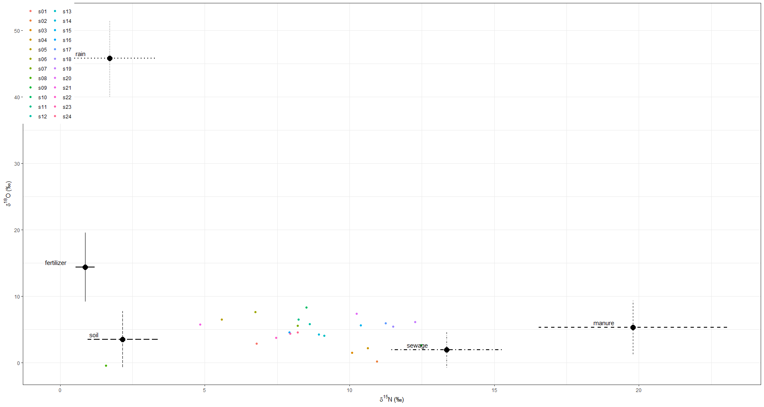
 | Mean | SD | 2.50% | 5% | 25% | 50% | 75% | 95% | 97.50%
p.s01.fertilizer | 0.112 | 0.078 | 0.008 | 0.014 | 0.053 | 0.097 | 0.156 | 0.261 | 0.304
p.s02.fertilizer | 0.077 | 0.081 | 0.002 | 0.004 | 0.02 | 0.051 | 0.106 | 0.243 | 0.303
p.s03.fertilizer | 0.085 | 0.085 | 0.002 | 0.005 | 0.024 | 0.055 | 0.119 | 0.269 | 0.318
p.s04.fertilizer | 0.088 | 0.086 | 0.002 | 0.005 | 0.025 | 0.06 | 0.123 | 0.269 | 0.322
p.s05.fertilizer | 0.175 | 0.17 | 0.003 | 0.006 | 0.037 | 0.113 | 0.271 | 0.523 | 0.591
p.s06.fertilizer | 0.164 | 0.156 | 0.003 | 0.005 | 0.036 | 0.11 | 0.255 | 0.479 | 0.546
p.s07.fertilizer | 0.128 | 0.121 | 0.003 | 0.006 | 0.035 | 0.088 | 0.187 | 0.375 | 0.435
p.s08.fertilizer | 0.136 | 0.202 | 0.002 | 0.003 | 0.019 | 0.054 | 0.143 | 0.684 | 0.772
p.s09.fertilizer | 0.073 | 0.067 | 0.003 | 0.005 | 0.021 | 0.052 | 0.105 | 0.209 | 0.248
p.s10.fertilizer | 0.14 | 0.127 | 0.003 | 0.006 | 0.036 | 0.101 | 0.216 | 0.393 | 0.449
p.s11.fertilizer | 0.136 | 0.124 | 0.003 | 0.006 | 0.036 | 0.098 | 0.203 | 0.384 | 0.448
p.s12.fertilizer | 0.125 | 0.118 | 0.003 | 0.006 | 0.032 | 0.088 | 0.187 | 0.372 | 0.425
p.s13.fertilizer | 0.107 | 0.104 | 0.003 | 0.006 | 0.029 | 0.074 | 0.155 | 0.324 | 0.38
p.s14.fertilizer | 0.112 | 0.107 | 0.003 | 0.005 | 0.03 | 0.078 | 0.161 | 0.332 | 0.384
p.s15.fertilizer | 0.102 | 0.095 | 0.003 | 0.005 | 0.029 | 0.072 | 0.149 | 0.294 | 0.346
p.s16.fertilizer | 0.124 | 0.122 | 0.003 | 0.006 | 0.032 | 0.081 | 0.182 | 0.373 | 0.444
p.s17.fertilizer | 0.094 | 0.09 | 0.003 | 0.005 | 0.027 | 0.066 | 0.135 | 0.275 | 0.337
p.s18.fertilizer | 0.092 | 0.085 | 0.003 | 0.006 | 0.027 | 0.067 | 0.133 | 0.266 | 0.316
p.s19.fertilizer | 0.084 | 0.078 | 0.003 | 0.005 | 0.025 | 0.06 | 0.119 | 0.242 | 0.287
p.s20.fertilizer | 0.113 | 0.103 | 0.003 | 0.006 | 0.03 | 0.082 | 0.166 | 0.319 | 0.377
p.s21.fertilizer | 0.169 | 0.177 | 0.002 | 0.005 | 0.031 | 0.1 | 0.261 | 0.554 | 0.627
p.s22.fertilizer | 0.127 | 0.125 | 0.003 | 0.005 | 0.03 | 0.084 | 0.186 | 0.392 | 0.458
p.s23.fertilizer | 0.124 | 0.121 | 0.003 | 0.005 | 0.031 | 0.084 | 0.18 | 0.381 | 0.433
p.s24.fertilizer | 0.124 | 0.118 | 0.003 | 0.006 | 0.032 | 0.083 | 0.18 | 0.372 | 0.42
p.s01.manure | 0.121 | 0.069 | 0.02 | 0.029 | 0.07 | 0.112 | 0.162 | 0.246 | 0.277
p.s02.manure | 0.144 | 0.145 | 0.004 | 0.008 | 0.034 | 0.091 | 0.214 | 0.445 | 0.531
p.s03.manure | 0.14 | 0.134 | 0.005 | 0.008 | 0.037 | 0.092 | 0.21 | 0.411 | 0.478
p.s04.manure | 0.146 | 0.136 | 0.005 | 0.008 | 0.038 | 0.103 | 0.219 | 0.426 | 0.489
p.s05.manure | 0.09 | 0.077 | 0.006 | 0.009 | 0.032 | 0.069 | 0.127 | 0.238 | 0.279
p.s06.manure | 0.109 | 0.094 | 0.006 | 0.01 | 0.037 | 0.081 | 0.157 | 0.293 | 0.345
p.s07.manure | 0.128 | 0.11 | 0.007 | 0.01 | 0.042 | 0.097 | 0.188 | 0.341 | 0.403
p.s08.manure | 0.049 | 0.044 | 0.003 | 0.005 | 0.017 | 0.036 | 0.067 | 0.139 | 0.167
p.s09.manure | 0.181 | 0.167 | 0.004 | 0.008 | 0.04 | 0.13 | 0.289 | 0.517 | 0.581
p.s10.manure | 0.141 | 0.12 | 0.007 | 0.011 | 0.046 | 0.109 | 0.205 | 0.378 | 0.435
p.s11.manure | 0.133 | 0.117 | 0.007 | 0.011 | 0.042 | 0.099 | 0.199 | 0.355 | 0.424
p.s12.manure | 0.135 | 0.118 | 0.007 | 0.011 | 0.042 | 0.1 | 0.199 | 0.366 | 0.43
p.s13.manure | 0.136 | 0.122 | 0.005 | 0.008 | 0.04 | 0.099 | 0.202 | 0.381 | 0.434
p.s14.manure | 0.138 | 0.121 | 0.006 | 0.01 | 0.043 | 0.103 | 0.202 | 0.372 | 0.438
p.s15.manure | 0.161 | 0.141 | 0.005 | 0.008 | 0.046 | 0.122 | 0.243 | 0.438 | 0.491
p.s16.manure | 0.122 | 0.106 | 0.006 | 0.01 | 0.041 | 0.09 | 0.177 | 0.329 | 0.389
p.s17.manure | 0.179 | 0.157 | 0.005 | 0.01 | 0.048 | 0.137 | 0.277 | 0.48 | 0.543
p.s18.manure | 0.179 | 0.16 | 0.005 | 0.01 | 0.049 | 0.132 | 0.273 | 0.496 | 0.572
p.s19.manure | 0.196 | 0.167 | 0.005 | 0.009 | 0.05 | 0.151 | 0.308 | 0.52 | 0.569
p.s20.manure | 0.169 | 0.146 | 0.006 | 0.01 | 0.049 | 0.129 | 0.255 | 0.454 | 0.529
p.s21.manure | 0.082 | 0.072 | 0.005 | 0.008 | 0.03 | 0.062 | 0.116 | 0.219 | 0.263
p.s22.manure | 0.11 | 0.099 | 0.006 | 0.009 | 0.036 | 0.081 | 0.155 | 0.31 | 0.358
p.s23.manure | 0.122 | 0.109 | 0.005 | 0.009 | 0.039 | 0.092 | 0.175 | 0.341 | 0.405
p.s24.manure | 0.126 | 0.11 | 0.006 | 0.009 | 0.041 | 0.096 | 0.188 | 0.336 | 0.399
p.s01.rain | 0.016 | 0.014 | 0 | 0.001 | 0.006 | 0.012 | 0.022 | 0.042 | 0.051
p.s02.rain | 0.013 | 0.018 | 0 | 0 | 0.002 | 0.006 | 0.016 | 0.05 | 0.065
p.s03.rain | 0.014 | 0.019 | 0 | 0 | 0.002 | 0.007 | 0.019 | 0.052 | 0.066
p.s04.rain | 0.015 | 0.02 | 0 | 0 | 0.003 | 0.008 | 0.018 | 0.056 | 0.073
p.s05.rain | 0.022 | 0.034 | 0 | 0 | 0.003 | 0.01 | 0.027 | 0.086 | 0.117
p.s06.rain | 0.025 | 0.037 | 0 | 0 | 0.003 | 0.01 | 0.03 | 0.104 | 0.128
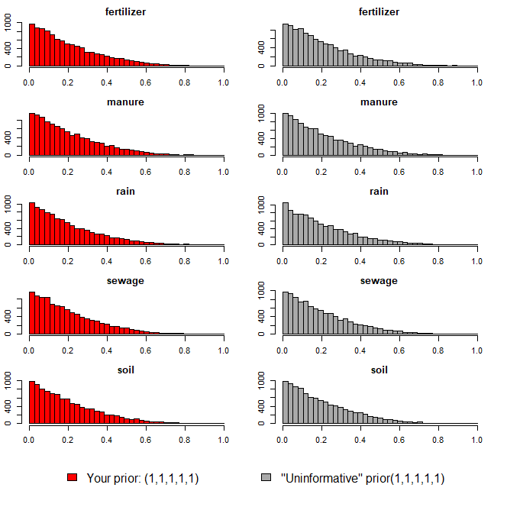
p.s07.rain | 0.02 | 0.028 | 0 | 0 | 0.003 | 0.01 | 0.026 | 0.082 | 0.103
p.s08.rain | 0.012 | 0.024 | 0 | 0 | 0.002 | 0.005 | 0.013 | 0.047 | 0.065
p.s09.rain | 0.014 | 0.02 | 0 | 0 | 0.002 | 0.007 | 0.018 | 0.052 | 0.074
p.s10.rain | 0.027 | 0.038 | 0 | 0 | 0.003 | 0.012 | 0.034 | 0.102 | 0.134
p.s11.rain | 0.023 | 0.032 | 0 | 0 | 0.003 | 0.01 | 0.029 | 0.089 | 0.118
p.s12.rain | 0.02 | 0.028 | 0 | 0 | 0.003 | 0.009 | 0.025 | 0.079 | 0.099
p.s13.rain | 0.017 | 0.024 | 0 | 0 | 0.003 | 0.009 | 0.022 | 0.064 | 0.085
p.s14.rain | 0.018 | 0.026 | 0 | 0 | 0.003 | 0.009 | 0.022 | 0.071 | 0.092
p.s15.rain | 0.019 | 0.027 | 0 | 0 | 0.003 | 0.009 | 0.025 | 0.076 | 0.094
p.s16.rain | 0.018 | 0.026 | 0 | 0 | 0.003 | 0.009 | 0.023 | 0.072 | 0.091
p.s17.rain | 0.02 | 0.03 | 0 | 0 | 0.003 | 0.009 | 0.024 | 0.078 | 0.101
p.s18.rain | 0.018 | 0.026 | 0 | 0 | 0.003 | 0.009 | 0.023 | 0.071 | 0.096
p.s19.rain | 0.018 | 0.026 | 0 | 0 | 0.003 | 0.008 | 0.023 | 0.069 | 0.091
p.s20.rain | 0.021 | 0.03 | 0 | 0 | 0.003 | 0.01 | 0.027 | 0.083 | 0.106
p.s21.rain | 0.02 | 0.031 | 0 | 0 | 0.003 | 0.009 | 0.024 | 0.083 | 0.116
p.s22.rain | 0.016 | 0.023 | 0 | 0 | 0.003 | 0.008 | 0.02 | 0.06 | 0.083
p.s23.rain | 0.019 | 0.027 | 0 | 0 | 0.003 | 0.009 | 0.023 | 0.069 | 0.094
p.s24.rain | 0.019 | 0.025 | 0 | 0 | 0.003 | 0.009 | 0.024 | 0.07 | 0.088
p.s01.sewage | 0.417 | 0.122 | 0.187 | 0.218 | 0.33 | 0.414 | 0.506 | 0.622 | 0.652
p.s02.sewage | 0.539 | 0.228 | 0.076 | 0.114 | 0.38 | 0.569 | 0.71 | 0.879 | 0.912
p.s03.sewage | 0.497 | 0.217 | 0.075 | 0.115 | 0.341 | 0.509 | 0.663 | 0.83 | 0.871
p.s04.sewage | 0.515 | 0.214 | 0.078 | 0.123 | 0.363 | 0.535 | 0.673 | 0.844 | 0.879
p.s05.sewage | 0.278 | 0.167 | 0.041 | 0.055 | 0.153 | 0.255 | 0.37 | 0.591 | 0.696
p.s06.sewage | 0.318 | 0.177 | 0.044 | 0.066 | 0.183 | 0.299 | 0.423 | 0.647 | 0.723
p.s07.sewage | 0.395 | 0.2 | 0.056 | 0.087 | 0.243 | 0.386 | 0.531 | 0.744 | 0.815
p.s08.sewage | 0.137 | 0.114 | 0.017 | 0.024 | 0.062 | 0.111 | 0.178 | 0.33 | 0.429
p.s09.sewage | 0.546 | 0.228 | 0.082 | 0.125 | 0.379 | 0.58 | 0.728 | 0.868 | 0.905
p.s10.sewage | 0.382 | 0.195 | 0.062 | 0.085 | 0.231 | 0.375 | 0.514 | 0.732 | 0.805
p.s11.sewage | 0.388 | 0.193 | 0.062 | 0.084 | 0.24 | 0.381 | 0.518 | 0.721 | 0.792
p.s12.sewage | 0.408 | 0.201 | 0.059 | 0.091 | 0.257 | 0.401 | 0.543 | 0.76 | 0.825
p.s13.sewage | 0.442 | 0.209 | 0.063 | 0.098 | 0.287 | 0.443 | 0.589 | 0.792 | 0.846
p.s14.sewage | 0.428 | 0.205 | 0.071 | 0.1 | 0.271 | 0.426 | 0.571 | 0.782 | 0.831
p.s15.sewage | 0.471 | 0.216 | 0.069 | 0.104 | 0.311 | 0.475 | 0.632 | 0.817 | 0.871
p.s16.sewage | 0.39 | 0.197 | 0.061 | 0.087 | 0.236 | 0.378 | 0.528 | 0.738 | 0.807
p.s17.sewage | 0.487 | 0.222 | 0.076 | 0.111 | 0.32 | 0.496 | 0.656 | 0.841 | 0.883
p.s18.sewage | 0.503 | 0.225 | 0.077 | 0.112 | 0.333 | 0.524 | 0.68 | 0.846 | 0.885
p.s19.sewage | 0.511 | 0.229 | 0.07 | 0.115 | 0.336 | 0.538 | 0.689 | 0.86 | 0.898
p.s20.sewage | 0.452 | 0.216 | 0.069 | 0.108 | 0.28 | 0.457 | 0.615 | 0.81 | 0.855
p.s21.sewage | 0.25 | 0.16 | 0.034 | 0.048 | 0.13 | 0.222 | 0.333 | 0.569 | 0.656
p.s22.sewage | 0.374 | 0.195 | 0.051 | 0.079 | 0.225 | 0.362 | 0.503 | 0.729 | 0.785
p.s23.sewage | 0.393 | 0.199 | 0.059 | 0.086 | 0.239 | 0.382 | 0.53 | 0.745 | 0.815
p.s24.sewage | 0.398 | 0.196 | 0.06 | 0.093 | 0.249 | 0.39 | 0.529 | 0.748 | 0.811
p.s01.soil | 0.333 | 0.112 | 0.113 | 0.147 | 0.259 | 0.331 | 0.409 | 0.518 | 0.548
p.s02.soil | 0.227 | 0.15 | 0.018 | 0.03 | 0.104 | 0.204 | 0.321 | 0.499 | 0.559
p.s03.soil | 0.264 | 0.163 | 0.026 | 0.041 | 0.134 | 0.242 | 0.371 | 0.563 | 0.618
p.s04.soil | 0.237 | 0.147 | 0.024 | 0.037 | 0.116 | 0.22 | 0.33 | 0.506 | 0.557
p.s05.soil | 0.435 | 0.218 | 0.045 | 0.073 | 0.263 | 0.452 | 0.606 | 0.773 | 0.827
p.s06.soil | 0.384 | 0.204 | 0.037 | 0.062 | 0.221 | 0.379 | 0.531 | 0.734 | 0.796
p.s07.soil | 0.329 | 0.184 | 0.034 | 0.054 | 0.181 | 0.319 | 0.455 | 0.651 | 0.731
p.s08.soil | 0.666 | 0.227 | 0.046 | 0.101 | 0.603 | 0.727 | 0.819 | 0.915 | 0.931
p.s09.soil | 0.186 | 0.12 | 0.019 | 0.029 | 0.091 | 0.165 | 0.26 | 0.411 | 0.458
p.s10.soil | 0.31 | 0.18 | 0.029 | 0.047 | 0.169 | 0.295 | 0.431 | 0.642 | 0.7
p.s11.soil | 0.321 | 0.179 | 0.033 | 0.052 | 0.181 | 0.308 | 0.443 | 0.636 | 0.696
p.s12.soil | 0.311 | 0.176 | 0.031 | 0.049 | 0.17 | 0.301 | 0.433 | 0.62 | 0.693
p.s13.soil | 0.297 | 0.171 | 0.03 | 0.048 | 0.16 | 0.284 | 0.413 | 0.602 | 0.662
p.s14.soil | 0.303 | 0.173 | 0.03 | 0.05 | 0.164 | 0.29 | 0.421 | 0.614 | 0.674
p.s15.soil | 0.246 | 0.153 | 0.025 | 0.039 | 0.125 | 0.227 | 0.348 | 0.519 | 0.58
p.s16.soil | 0.345 | 0.187 | 0.037 | 0.057 | 0.197 | 0.339 | 0.48 | 0.67 | 0.729
p.s17.soil | 0.22 | 0.142 | 0.024 | 0.035 | 0.107 | 0.192 | 0.31 | 0.485 | 0.547
p.s18.soil | 0.207 | 0.134 | 0.021 | 0.033 | 0.102 | 0.189 | 0.291 | 0.446 | 0.511
p.s19.soil | 0.191 | 0.125 | 0.021 | 0.031 | 0.093 | 0.17 | 0.269 | 0.425 | 0.482
p.s20.soil | 0.245 | 0.154 | 0.026 | 0.04 | 0.123 | 0.223 | 0.341 | 0.533 | 0.595
p.s21.soil | 0.478 | 0.223 | 0.047 | 0.078 | 0.314 | 0.502 | 0.648 | 0.818 | 0.856
p.s22.soil | 0.373 | 0.196 | 0.041 | 0.063 | 0.225 | 0.369 | 0.509 | 0.706 | 0.766
p.s23.soil | 0.342 | 0.189 | 0.036 | 0.057 | 0.192 | 0.335 | 0.475 | 0.664 | 0.74
p.s24.soil | 0.334 | 0.183 | 0.038 | 0.058 | 0.19 | 0.331 | 0.459 | 0.647 | 0.72

오염원(하수)
16.52 | 5.16
15.92 | -0.37
15.17 | -3.82
14.62 | 0.65
14.07 | 3.84
13.38 | 4.66
12.44 | 3.65
12.27 | 4.01
12.15 | -0.53
12.14 | 1.42
10.89 | 1.05
10.72 | 3.81
¹⁵N-NO₃ (‰)
¹⁸O-NO₃ (‰)
Manure & Sewage
NH₄⁺ fertilizer
Soil N
Atmospheric NO₃⁻ by ion exchange/AgNO₃
NO₃⁻ fertilizer
Atmospheric NO₃⁻ by bacterial denitrification
ID | 하천명 | 채수지점 | 15N | 18O | 18O | 비고
EM02 | 영산천 | 빛가람 방류수 | 16.52 | 5.16
EM-07 | 광주천 | 신안천방류수 | 15.92 | -0.37
EM-05 |  | 광주 1하수처리장 | 15.17 | -3.82
EM-03 |  | 무안 하수처리장 | 14.62 | 0.65
EM-02 | 영산천 | 빛가람 수질복원센터 방류수 | 14.07 | 3.84
EM-08 | 지석천 | 산포하수처리장 방류수 | 13.38 | 4.66
EM-02 | 영산천 | 빛가람 수질복원센터 방류수 | 12.44 | 3.65
EM-02 | 영산천 | 빛가람 수질복원센터 방류수 | 12.27 | 4.01
JS-10-20B | 지석천 | 화순천 하수처리장 방류수 | 12.15 | -0.53
EM-06 |  | 광주 2하수처리장 | 12.14 | 1.42
EM-06 | 광주천 | 증심사천 방류수 | 10.89 | 1.05
EM-01 |  | 담양 하수처리장 | 10.72 | 3.81

 |  | mean | 13.36 | 1.96
 |  | sd | 1.91 | 2.69

오염원(퇴비)
17.66 | 10.89
18.17 | 9.27
15.31 | 3.09
19.24 | 8.46
20.93 | 5.27
24.47 | -0.67
24.39 | 1.32
18.20 | 4.74
¹⁵N-NO₃ (‰)
¹⁸O-NO₃ (‰)
Manure & Sewage
NH₄⁺ fertilizer
Soil N
Atmospheric NO₃⁻ by ion exchange/AgNO₃
NO₃⁻ fertilizer
Atmospheric NO₃⁻ by bacterial denitrification
ID | 하천명 | 채수지점 | 15N | 18O | 18O | 비고
EM-03 | 장성천 | 감정천 퇴비유출수 | 17.66 | 10.89
EM-03 | 장성천 | 감정천 퇴비유출수 | 18.17 | 9.27
EM24 |  | 만봉천 부숙퇴비(소) | 15.31 | 3.09
EM33 |  | 영산천 부숙퇴비(소) | 19.24 | 8.46
EM43 |  | 승가교 퇴비(소) | 20.93 | 5.27
JS-EM-M5 |  | 추동천 퇴비 | 24.47 | -0.67
EM44 |  | 남평퇴비 | 24.39 | 1.32
EM16 |  | 광주천 부숙퇴비 | 18.20 | 4.74

 |  | mean | 19.79 | 5.30
 |  | sd | 3.26 | 4.03

오염원(비료)
¹⁵N-NO₃ (‰)
¹⁸O-NO₃ (‰)
Manure & Sewage
NH₄⁺ fertilizer
Soil N
Atmospheric NO₃⁻ by ion exchange/AgNO₃
NO₃⁻ fertilizer
Atmospheric NO₃⁻ by bacterial denitrification
ID | 하천명 | 채수지점 | 15N | 18O | 18O | 비고
EM45 | 비료 | 복합비료(논에 주로 사용) | 0.63 | 10.72
EM47 | 비료 | 복합비료(밭에 주로 사용) | 1.10 | 18.05

 |  | mean | 0.87 | 14.39
 |  | sd | 0.33 | 5.18

오염원(강우)
3.25 | 40.02
1.75 | 45.94
0.13 | 51.47
¹⁵N-NO₃ (‰)
¹⁸O-NO₃ (‰)
Manure & Sewage
NH₄⁺ fertilizer
Soil N
Atmospheric NO₃⁻ by ion exchange/AgNO₃
NO₃⁻ fertilizer
Atmospheric NO₃⁻ by bacterial denitrification
ID | 하천명 | 채수지점 | 15N | 18O | 18O | 비고
EM-40 |  | 강우시료 | 3.25 | 40.02
EM-18 |  | 강우(빗물) | 1.75 | 45.94
EM-25 |  | 강우(빗물) | 0.13 | 51.47

 |  | mean | 1.71 | 45.81
 |  | sd | 1.56 | 5.73

오염원(토양_산림 CASE3)
1.41 | 8.97
3.76 | 8.43
1.75 | 7.65
0.53 | 7.29
1.67 | 4.11
4.34 | 0.88
2.98 | 0.23
0.92 | 0.08
2.36 | -0.60
1.86 | -1.83
2.16 |  | 3.52
¹⁵N-NO₃ (‰)
¹⁸O-NO₃ (‰)
Manure & Sewage
NH₄⁺ fertilizer
Soil N
Atmospheric NO₃⁻ by ion exchange/AgNO₃
NO₃⁻ fertilizer
Atmospheric NO₃⁻ by bacterial denitrification
ID | 하천명 | 채수지점 | 15N | 18O | 18O | 비고
EM23 |  | 만봉천 논토양 | 1.41 | 8.97
EM19 |  | 광주천 산림토(대나무) | 3.76 | 8.43
EM-04 | 장성천 | 장성천 산림유출수 | 1.75 | 7.65
EM27 |  | 장성천 논토양 | 0.53 | 7.29
EM13 |  | 대촌천 논토양1 | 1.67 | 4.11
EM-15 | 광주천 | 광주천 산림유출수 | 4.34 | 0.88
EM-24 | 산림 | 오수천 상류 | 2.98 | 0.23
EM-23 | 산림 | 동화천 상류 | 0.92 | 0.08
EM-20 | 산림 | 동화호 상류01 | 2.36 | -0.60
EM-21 | 산림 | 동화호 상류02 | 1.86 | -1.83

 |  | mean | 2.16 |  | 3.52
 |  | sd | 1.21 | 4.22

